13-05
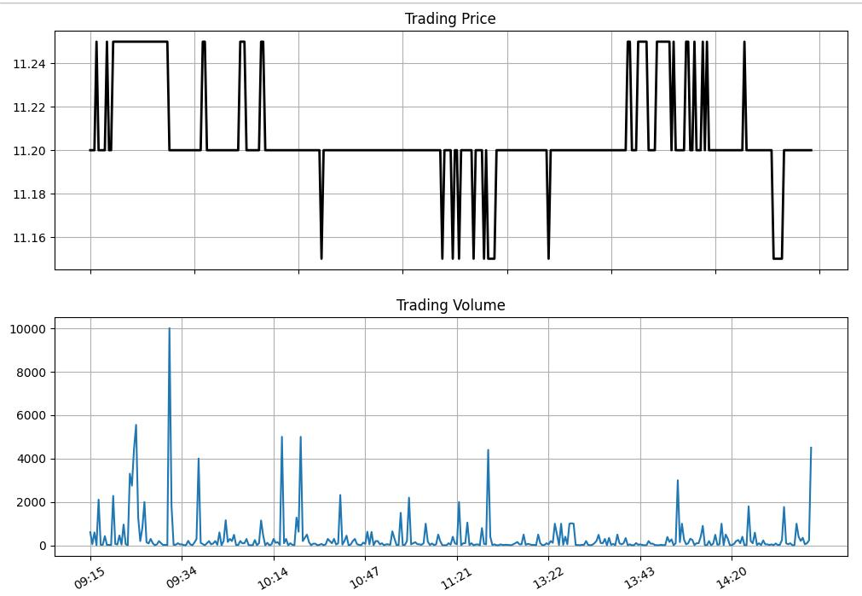
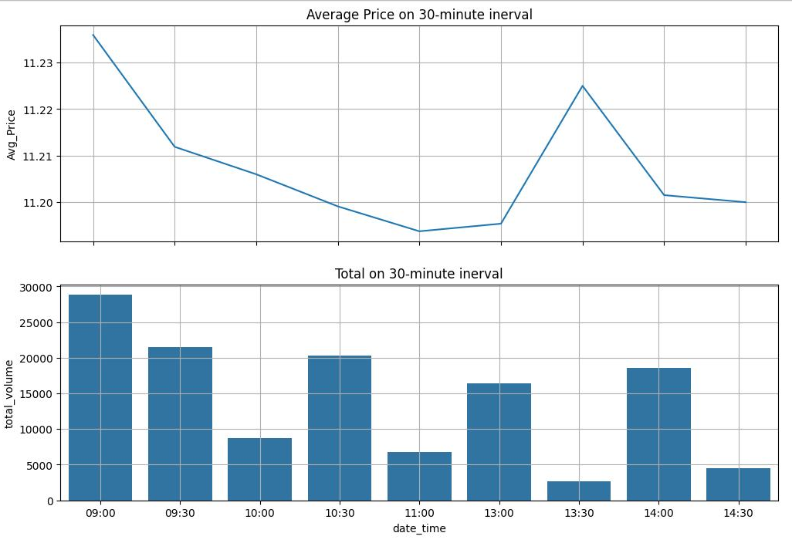
14:45:01 | 45,00 | 11.2
14:28:34 | 2,30 | 11.2
14:28:18 | 1,00 | 11.2
14:28:13 | 50 | 11.2
14:26:35 | 3,50 | 11.2
14:26:34 | 2,10 | 11.2
14:26:33 | 4,00 | 11.2
14:26:31 | 80 | 11.2
14:26:31 | 9,20 | 11.2
14:26:19 | 10 | 11.2
14:26:16 | 10 | 11.2
14:26:03 | 1,00 | 11.2
14:25:58 | 50 | 11.2
14:25:36 | 50 | 11.2
14:25:36 | 50 | 11.2
14:25:22 | 3,50 | 11.2
14:25:22 | 5,00 | 11.2
14:25:22 | 1,00 | 11.2
14:25:22 | 1,00 | 11.2
14:25:22 | 50 | 11.2
14:25:22 | 2,00 | 11.2
14:25:22 | 80 | 11.2
14:25:22 | 1,00 | 11.2
14:25:22 | 40 | 11.2
14:25:22 | 50 | 11.2
14:25:22 | 2,00 | 11.2
14:25:19 | 2,20 | 11.15 | -0.05
14:25:19 | 30 | 11.15 | -0.05
14:25:08 | 30 | 11.15 | -0.05
14:25:05 | 20 | 11.15 | -0.05
14:24:01 | 20 | 11.15 | -0.05
14:24:01 | 70 | 11.15 | -0.05
14:23:42 | 10 | 11.15 | -0.05
14:23:31 | 50 | 11.2
14:23:09 | 20 | 11.2
14:21:41 | 50 | 11.2
14:21:34 | 50 | 11.2
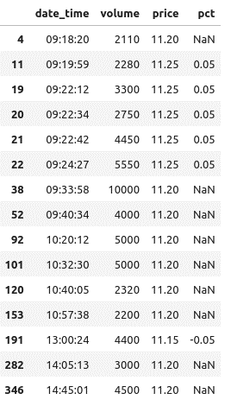
14:21:30 | 2,30 | 11.2
14:21:29 | 20 | 11.2
14:21:25 | 20 | 11.2
14:21:25 | 40 | 11.2
14:21:25 | 20 | 11.2
14:21:25 | 20 | 11.2
14:21:23 | 20 | 11.2
14:21:22 | 2,60 | 11.2
14:21:22 | 20 | 11.2
14:21:22 | 3,10 | 11.2
14:21:12 | 1,00 | 11.2
14:21:07 | 90 | 11.2
14:21:07 | 10 | 11.2
14:21:07 | 20 | 11.2
14:21:07 | 10 | 11.2
14:21:07 | 10 | 11.2
14:21:07 | 20 | 11.2
14:21:07 | 40 | 11.2
14:21:06 | 10 | 11.2
14:21:06 | 30 | 11.2
14:21:06 | 2,00 | 11.2
14:21:06 | 30 | 11.2
14:21:06 | 3,00 | 11.2
14:21:06 | 4,30 | 11.2
14:21:06 | 8,00 | 11.2
14:21:02 | 10 | 11.2
14:20:58 | 10 | 11.25 | 0.05
14:20:57 | 2,60 | 11.2
14:20:57 | 10 | 11.2
14:20:57 | 10 | 11.2
14:20:57 | 50 | 11.2
14:20:57 | 70 | 11.2
14:20:54 | 30 | 11.2
14:20:54 | 20 | 11.2
14:20:54 | 10 | 11.2
14:20:54 | 40 | 11.2
14:20:51 | 30 | 11.2
14:20:51 | 2,10 | 11.2
14:20:51 | 10 | 11.2
14:20:49 | 90 | 11.2
14:20:49 | 1,00 | 11.2
14:20:49 | 10 | 11.2
14:20:46 | 70 | 11.2
14:20:26 | 20 | 11.2
14:20:20 | 10 | 11.2
14:20:15 | 1,50 | 11.2
14:20:15 | 10 | 11.2
14:20:15 | 50 | 11.2
14:20:15 | 20 | 11.2
14:20:15 | 80 | 11.2
14:20:10 | 1,00 | 11.2
14:20:10 | 2,00 | 11.2
14:20:10 | 2,00 | 11.2
14:19:53 | 20 | 11.2
14:19:44 | 10,00 | 11.2
14:19:42 | 10 | 11.2
14:19:42 | 40 | 11.2
14:19:38 | 30 | 11.2
14:19:22 | 30 | 11.2
14:19:22 | 1,00 | 11.2
14:19:22 | 20 | 11.2
14:19:22 | 50 | 11.2
14:19:22 | 1,00 | 11.2
14:19:22 | 90 | 11.2
14:19:22 | 1,00 | 11.2
14:17:33 | 80 | 11.2
14:17:32 | 10 | 11.2
14:17:06 | 2,00 | 11.2
14:15:20 | 10 | 11.25 | 0.05
14:14:47 | 20 | 11.2
14:13:24 | 9,00 | 11.25 | 0.05
14:11:19 | 3,90 | 11.2
14:10:57 | 1,00 | 11.2
14:10:21 | 1,00 | 11.2
14:09:30 | 20 | 11.25 | 0.05
14:09:25 | 30 | 11.2
14:09:25 | 1,00 | 11.2
14:09:25 | 90 | 11.2
14:09:25 | 10 | 11.2
14:09:25 | 20 | 11.2
14:08:05 | 3,10 | 11.2
14:07:55 | 1,00 | 11.25 | 0.05
14:07:38 | 50 | 11.25 | 0.05
14:07:22 | 1,70 | 11.2
14:07:22 | 1,00 | 11.2
14:07:16 | 1,00 | 11.2
14:07:16 | 60 | 11.2
14:07:16 | 10 | 11.2
14:07:16 | 2,00 | 11.2
14:07:16 | 6,30 | 11.2
14:06:42 | 1,50 | 11.2
14:05:13 | 2,20 | 11.2
14:05:13 | 10 | 11.2
14:05:13 | 10,00 | 11.2
14:05:13 | 10,00 | 11.2
14:05:13 | 50 | 11.2
14:05:13 | 1,00 | 11.2
14:05:13 | 50 | 11.2
14:05:13 | 1,00 | 11.2
14:05:13 | 4,70 | 11.2
14:03:16 | 1,00 | 11.2
14:01:53 | 10 | 11.25 | 0.05
13:59:14 | 2,80 | 11.2
13:59:13 | 1,60 | 11.25 | 0.05
13:58:39 | 3,90 | 11.25 | 0.05
13:57:49 | 20 | 11.25 | 0.05
13:56:59 | 10 | 11.25 | 0.05
13:55:59 | 30 | 11.25 | 0.05
13:55:39 | 10 | 11.25 | 0.05
13:55:28 | 10 | 11.25 | 0.05
13:53:35 | 20 | 11.2
13:52:10 | 80 | 11.2
13:50:54 | 50 | 11.2
13:50:54 | 20 | 11.2
13:50:54 | 10 | 11.2
13:47:49 | 20 | 11.2
13:47:49 | 50 | 11.2
13:47:49 | 10 | 11.2
13:47:49 | 50 | 11.2
13:47:49 | 50 | 11.2
13:47:49 | 20 | 11.2
13:47:29 | 10 | 11.25 | 0.05
13:47:22 | 10 | 11.25 | 0.05
13:46:51 | 20 | 11.25 | 0.05
13:43:53 | 50 | 11.25 | 0.05
13:42:30 | 30 | 11.25 | 0.05
13:41:53 | 1,10 | 11.2
13:40:23 | 10 | 11.2
13:39:17 | 10 | 11.2
13:38:36 | 50 | 11.25 | 0.05
13:37:39 | 10 | 11.25 | 0.05
13:37:15 | 3,40 | 11.2
13:36:52 | 1,00 | 11.2
13:35:41 | 10 | 11.2
13:35:41 | 10 | 11.2
13:35:41 | 20 | 11.2
13:35:41 | 10 | 11.2
13:34:42 | 1,00 | 11.2
13:31:42 | 30 | 11.2
13:31:42 | 50 | 11.2
13:31:42 | 2,00 | 11.2
13:31:42 | 30 | 11.2
13:31:42 | 10 | 11.2
13:31:42 | 10 | 11.2
13:31:42 | 80 | 11.2
13:31:42 | 90 | 11.2
13:31:19 | 10 | 11.2
13:28:57 | 70 | 11.2
13:28:40 | 30 | 11.2
13:27:38 | 1,40 | 11.2
13:27:38 | 20 | 11.2
13:27:38 | 1,90 | 11.2
13:27:31 | 10 | 11.2
13:26:12 | 3,00 | 11.2
13:26:01 | 1,00 | 11.2
13:25:38 | 1,10 | 11.2
13:25:12 | 2,00 | 11.2
13:25:12 | 2,90 | 11.2
13:24:29 | 20 | 11.2
13:24:29 | 40 | 11.2
13:24:29 | 1,50 | 11.2
13:24:25 | 1,00 | 11.2
13:24:23 | 30 | 11.2
13:24:17 | 10 | 11.2
13:24:13 | 20 | 11.2
13:24:11 | 1,90 | 11.2
13:24:11 | 10 | 11.2
13:24:09 | 30 | 11.2
13:23:58 | 30 | 11.2
13:23:54 | 10 | 11.2
13:23:49 | 10 | 11.2
13:23:49 | 10 | 11.2
13:23:43 | 20 | 11.2
13:23:40 | 70 | 11.2
13:23:40 | 3,10 | 11.2
13:23:40 | 6,20 | 11.2
13:23:38 | 3,80 | 11.2
13:23:38 | 2,30 | 11.2
13:23:38 | 1,00 | 11.2
13:23:38 | 10 | 11.2
13:23:38 | 1,00 | 11.2
13:23:38 | 10 | 11.2
13:23:38 | 50 | 11.2
13:23:38 | 10 | 11.2
13:23:38 | 10 | 11.2
13:23:38 | 1,00 | 11.2
13:23:38 | 20 | 11.2
13:23:36 | 3,80 | 11.2
13:23:36 | 1,00 | 11.2
13:23:36 | 5,20 | 11.2
13:23:28 | 50 | 11.2
13:23:27 | 4,00 | 11.2
13:23:23 | 30 | 11.2
13:23:21 | 10,00 | 11.2
13:23:13 | 20 | 11.2
13:23:05 | 5,00 | 11.2
13:23:03 | 10,00 | 11.2
13:22:54 | 1,20 | 11.2
13:22:40 | 2,00 | 11.2
13:22:28 | 50 | 11.15 | -0.05
13:22:25 | 1,00 | 11.2
13:22:16 | 20 | 11.2
13:22:14 | 10 | 11.2
13:22:13 | 1,00 | 11.2
13:21:57 | 5,00 | 11.2
13:21:55 | 10 | 11.2
13:21:50 | 30 | 11.2
13:21:24 | 20 | 11.2
13:20:18 | 50 | 11.2
13:19:37 | 70 | 11.2
13:19:31 | 30 | 11.2
13:18:56 | 5,00 | 11.2
13:17:24 | 50 | 11.2
13:16:49 | 50 | 11.2
13:16:34 | 1,60 | 11.2
13:14:42 | 1,00 | 11.2
13:12:53 | 50 | 11.2
13:12:16 | 10 | 11.2
13:12:08 | 20 | 11.2
13:12:07 | 30 | 11.2
13:11:31 | 30 | 11.2
13:10:58 | 20 | 11.2
13:10:44 | 50 | 11.2
13:10:22 | 10 | 11.2
13:10:04 | 10 | 11.2
13:07:58 | 50 | 11.15 | -0.05
13:05:20 | 20 | 11.15 | -0.05
13:01:33 | 30 | 11.15 | -0.05
13:01:33 | 1,00 | 11.15 | -0.05
13:01:33 | 30 | 11.15 | -0.05
13:01:33 | 2,00 | 11.15 | -0.05
13:01:33 | 40 | 11.15 | -0.05
13:00:24 | 60 | 11.15 | -0.05
13:00:24 | 2,00 | 11.15 | -0.05
13:00:24 | 20 | 11.15 | -0.05
13:00:24 | 10 | 11.15 | -0.05
13:00:24 | 20 | 11.15 | -0.05
13:00:24 | 50 | 11.15 | -0.05
13:00:24 | 10 | 11.15 | -0.05
13:00:24 | 30 | 11.15 | -0.05
13:00:24 | 1,00 | 11.15 | -0.05
13:00:24 | 30 | 11.15 | -0.05
13:00:24 | 20 | 11.15 | -0.05
13:00:24 | 5,00 | 11.15 | -0.05
13:00:24 | 10 | 11.15 | -0.05
13:00:24 | 8,00 | 11.15 | -0.05
13:00:24 | 40 | 11.15 | -0.05
13:00:24 | 10,00 | 11.15 | -0.05
13:00:24 | 3,00 | 11.15 | -0.05
13:00:24 | 10,00 | 11.15 | -0.05
13:00:24 | 50 | 11.15 | -0.05
13:00:24 | 1,00 | 11.15 | -0.05
13:00:24 | 50 | 11.15 | -0.05
13:00:23 | 50 | 11.2
13:00:11 | 70 | 11.15 | -0.05
13:00:09 | 8,00 | 11.2
13:00:01 | 10 | 11.2
11:29:32 | 50 | 11.2
11:28:35 | 40 | 11.2
11:27:26 | 10 | 11.15 | -0.05
11:27:07 | 1,00 | 11.2
11:26:12 | 20 | 11.2
11:25:50 | 50 | 11.2
11:25:50 | 5,10 | 11.2
11:25:50 | 4,90 | 11.2
11:25:22 | 10 | 11.2
11:25:22 | 90 | 11.2
11:24:42 | 1,00 | 11.2
11:24:10 | 10 | 11.2
11:21:43 | 16,30 | 11.15 | -0.05
11:21:43 | 1,70 | 11.15 | -0.05
11:21:43 | 2,00 | 11.15 | -0.05
11:21:41 | 50 | 11.2
11:21:32 | 1,00 | 11.2
11:21:18 | 3,70 | 11.15 | -0.05
11:21:18 | 30 | 11.15 | -0.05
11:21:11 | 40 | 11.2
11:20:48 | 1,00 | 11.2
11:20:40 | 10 | 11.2
11:20:22 | 10 | 11.2
11:18:43 | 10 | 11.15 | -0.05
11:17:57 | 50 | 11.2
11:17:57 | 40 | 11.2
11:17:57 | 1,00 | 11.2
11:17:15 | 5,00 | 11.2
11:16:18 | 50 | 11.2
11:14:35 | 20 | 11.2
11:12:33 | 80 | 11.2
11:12:33 | 10 | 11.2
11:11:02 | 20 | 11.2
11:10:15 | 20 | 11.2
11:10:15 | 10 | 11.2
11:10:15 | 10 | 11.2
11:10:15 | 1,00 | 11.2
11:10:15 | 40 | 11.2
11:07:59 | 1,50 | 11.2
11:07:59 | 1,30 | 11.2
11:07:59 | 50 | 11.2
11:07:59 | 5,00 | 11.2
11:07:59 | 1,70 | 11.2
11:05:58 | 1,00 | 11.2
11:05:53 | 30 | 11.2
11:05:42 | 50 | 11.2
11:04:42 | 10 | 11.2
11:04:42 | 50 | 11.2
11:03:33 | 1,00 | 11.2
11:03:33 | 50 | 11.2
11:03:04 | 10 | 11.2
11:03:04 | 60 | 11.2
11:03:04 | 30 | 11.2
10:57:55 | 20 | 11.2
10:57:55 | 30 | 11.2
10:57:38 | 7,70 | 11.2
10:57:38 | 3,00 | 11.2
10:57:38 | 8,00 | 11.2
10:57:38 | 3,30 | 11.2
10:57:10 | 20 | 11.2
10:57:10 | 1,80 | 11.2
10:55:06 | 20 | 11.2
10:54:45 | 20 | 11.2
10:54:34 | 10 | 11.2
10:54:34 | 14,90 | 11.2
10:54:30 | 20 | 11.2
10:54:26 | 20 | 11.2
10:53:32 | 3,20 | 11.2
10:52:29 | 1,80 | 11.2
10:52:29 | 4,70 | 11.2
10:50:50 | 30 | 11.2
10:50:38 | 50 | 11.2
10:50:30 | 50 | 11.2
10:49:45 | 10 | 11.2
10:49:07 | 1,00 | 11.2
10:48:42 | 50 | 11.2
10:48:41 | 2,00 | 11.2
10:48:37 | 2,00 | 11.2
10:48:33 | 10 | 11.2
10:48:17 | 3,00 | 11.2
10:48:17 | 10 | 11.2
10:48:17 | 3,10 | 11.2
10:47:47 | 50 | 11.2
10:47:38 | 5,00 | 11.2
10:47:38 | 1,30 | 11.2
10:47:18 | 70 | 11.2
10:46:36 | 30 | 11.2
10:46:36 | 1,00 | 11.2
10:44:55 | 10 | 11.2
10:44:36 | 30 | 11.2
10:44:31 | 60 | 11.2
10:44:08 | 40 | 11.2
10:44:08 | 2,00 | 11.2
10:44:08 | 60 | 11.2
10:43:19 | 40 | 11.2
10:43:19 | 1,60 | 11.2
10:42:28 | 40 | 11.2
10:42:22 | 10 | 11.2
10:41:56 | 1,00 | 11.2
10:41:56 | 1,00 | 11.2
10:41:56 | 10 | 11.2
10:41:56 | 1,00 | 11.2
10:41:56 | 1,40 | 11.2
10:41:30 | 1,60 | 11.2
10:41:30 | 40 | 11.2
10:40:35 | 40 | 11.2
10:40:05 | 30 | 11.2
10:40:05 | 1,00 | 11.2
10:40:05 | 21,90 | 11.2
10:39:55 | 1,00 | 11.2
10:39:53 | 40 | 11.2
10:39:45 | 3,00 | 11.2
10:39:33 | 1,00 | 11.2
10:39:23 | 2,00 | 11.2
10:39:11 | 3,00 | 11.2
10:39:08 | 50 | 11.2
10:38:58 | 10 | 11.2
10:38:34 | 70 | 11.15 | -0.05
10:38:04 | 30 | 11.2
10:37:35 | 10 | 11.2
10:37:09 | 80 | 11.2
10:34:48 | 80 | 11.2
10:33:41 | 10 | 11.2
10:33:01 | 1,50 | 11.2
10:32:55 | 5,00 | 11.2
10:32:54 | 50 | 11.2
10:32:54 | 80 | 11.2
10:32:54 | 10 | 11.2
10:32:54 | 2,10 | 11.2
10:32:46 | 90 | 11.2
10:32:46 | 1,10 | 11.2
10:32:30 | 5,90 | 11.2
10:32:30 | 10 | 11.2
10:32:30 | 3,00 | 11.2
10:32:30 | 40 | 11.2
10:32:30 | 2,00 | 11.2
10:32:30 | 2,00 | 11.2
10:32:30 | 20 | 11.2
10:32:30 | 50 | 11.2
10:32:30 | 4,00 | 11.2
10:32:30 | 10,00 | 11.2
10:32:30 | 2,00 | 11.2
10:32:30 | 20 | 11.2
10:32:30 | 30 | 11.2
10:32:30 | 19,40 | 11.2
10:32:12 | 6,30 | 11.2
10:30:46 | 12,80 | 11.2
10:26:17 | 10 | 11.2
10:25:36 | 30 | 11.2
10:24:38 | 1,00 | 11.2
10:23:51 | 10 | 11.2
10:23:32 | 10 | 11.2
10:23:32 | 50 | 11.2
10:23:32 | 20 | 11.2
10:23:32 | 90 | 11.2
10:23:32 | 1,30 | 11.2
10:20:56 | 1,00 | 11.2
10:20:12 | 2,70 | 11.2
10:20:12 | 10 | 11.2
10:20:12 | 2,00 | 11.2
10:20:12 | 1,70 | 11.2
10:20:12 | 10 | 11.2
10:20:12 | 10,00 | 11.2
10:20:12 | 10 | 11.2
10:20:12 | 40 | 11.2
10:20:12 | 1,00 | 11.2
10:20:12 | 50 | 11.2
10:20:12 | 1,00 | 11.2
10:20:12 | 1,50 | 11.2
10:20:12 | 10 | 11.2
10:20:12 | 5,00 | 11.2
10:20:12 | 1,00 | 11.2
10:20:12 | 2,00 | 11.2
10:20:12 | 20 | 11.2
10:20:12 | 1,00 | 11.2
10:20:12 | 5,00 | 11.2
10:20:12 | 10,00 | 11.2
10:20:12 | 4,60 | 11.2
10:19:10 | 20 | 11.2
10:16:14 | 20 | 11.2
10:16:14 | 1,30 | 11.2
10:15:13 | 1,20 | 11.2
10:14:59 | 2,50 | 11.2
10:14:59 | 40 | 11.2
10:14:59 | 10 | 11.2
10:13:01 | 20 | 11.2
10:13:01 | 10 | 11.2
10:13:01 | 20 | 11.2
10:12:26 | 10 | 11.2
10:11:57 | 70 | 11.2
10:11:57 | 50 | 11.2
10:11:35 | 10 | 11.2
10:09:23 | 1,00 | 11.25 | 0.05
10:09:23 | 3,50 | 11.25 | 0.05
10:09:22 | 3,00 | 11.25 | 0.05
10:09:22 | 50 | 11.25 | 0.05
10:09:22 | 1,00 | 11.25 | 0.05
10:09:22 | 1,00 | 11.25 | 0.05
10:09:22 | 1,00 | 11.25 | 0.05
10:09:22 | 5,00 | 11.25 | 0.05
10:08:20 | 10 | 11.2
10:08:20 | 90 | 11.2
10:07:42 | 10 | 11.2
10:06:23 | 30 | 11.2
10:06:23 | 2,20 | 11.2
10:05:49 | 10 | 11.2
10:05:28 | 10 | 11.2
10:04:30 | 20 | 11.2
10:00:52 | 2,40 | 11.2
10:00:52 | 50 | 11.2
10:00:52 | 10 | 11.2
10:00:40 | 1,00 | 11.25 | 0.05
9:59:21 | 1,00 | 11.25 | 0.05
9:58:24 | 1,00 | 11.25 | 0.05
9:58:24 | 1,00 | 11.25 | 0.05
9:58:09 | 20 | 11.2
9:55:59 | 20 | 11.2
9:54:58 | 10 | 11.2
9:54:58 | 10 | 11.2
9:54:58 | 20 | 11.2
9:54:58 | 10 | 11.2
9:54:58 | 50 | 11.2
9:54:58 | 2,00 | 11.2
9:54:58 | 1,00 | 11.2
9:54:58 | 90 | 11.2
9:54:41 | 2,00 | 11.2
9:54:14 | 3,00 | 11.2
9:53:13 | 1,60 | 11.2
9:53:10 | 5,00 | 11.2
9:53:10 | 60 | 11.2
9:53:10 | 20 | 11.2
9:53:10 | 10 | 11.2
9:53:10 | 20 | 11.2
9:53:10 | 50 | 11.2
9:53:10 | 10 | 11.2
9:53:10 | 1,70 | 11.2
9:53:10 | 20 | 11.2
9:53:10 | 10 | 11.2
9:53:10 | 2,90 | 11.2
9:51:34 | 2,00 | 11.2
9:51:24 | 10 | 11.2
9:50:44 | 30 | 11.2
9:50:44 | 30 | 11.2
9:50:44 | 3,00 | 11.2
9:50:44 | 10 | 11.2
9:50:44 | 10 | 11.2
9:50:44 | 1,00 | 11.2
9:50:44 | 40 | 11.2
9:50:44 | 80 | 11.2
9:50:18 | 10 | 11.2
9:50:18 | 20 | 11.2
9:49:39 | 2,00 | 11.2
9:49:19 | 90 | 11.2
9:48:53 | 50 | 11.2
9:46:48 | 2,00 | 11.2
9:44:47 | 1,00 | 11.2
9:42:31 | 10 | 11.25 | 0.05
9:42:05 | 60 | 11.25 | 0.05
9:41:00 | 1,20 | 11.2
9:40:34 | 22,40 | 11.2
9:40:34 | 10 | 11.2
9:40:34 | 30 | 11.2
9:40:34 | 10,00 | 11.2
9:40:34 | 1,00 | 11.2
9:40:34 | 50 | 11.2
9:40:34 | 5,70 | 11.2
9:37:39 | 3,00 | 11.2
9:35:58 | 1,30 | 11.2
9:35:47 | 10 | 11.2
9:35:37 | 50 | 11.2
9:35:32 | 1,00 | 11.2
9:35:32 | 80 | 11.2
9:35:32 | 30 | 11.2
9:34:56 | 20 | 11.2
9:34:53 | 10 | 11.2
9:34:52 | 50 | 11.2
9:34:50 | 10 | 11.2
9:34:50 | 10 | 11.2
9:34:50 | 30 | 11.2
9:34:45 | 1,00 | 11.2
9:34:39 | 30 | 11.2
9:34:30 | 30 | 11.2
9:34:10 | 20 | 11.2
9:34:10 | 20 | 11.2
9:34:10 | 50 | 11.2
9:34:10 | 1,00 | 11.2
9:34:10 | 10 | 11.2
9:34:10 | 1,40 | 11.2
9:34:10 | 30 | 11.2
9:34:10 | 50 | 11.2
9:34:10 | 10 | 11.2
9:34:10 | 20 | 11.2
9:34:10 | 1,00 | 11.2
9:34:10 | 50 | 11.2
9:34:10 | 1,50 | 11.2
9:34:10 | 3,00 | 11.2
9:34:10 | 10 | 11.2
9:34:10 | 1,20 | 11.2
9:34:10 | 1,00 | 11.2
9:34:10 | 50 | 11.2
9:34:10 | 4,80 | 11.2
9:33:58 | 25,20 | 11.2
9:33:58 | 20 | 11.2
9:33:58 | 1,40 | 11.2
9:33:58 | 1,90 | 11.2
9:33:58 | 30 | 11.2
9:33:58 | 50 | 11.2
9:33:58 | 10 | 11.2
9:33:58 | 30,00 | 11.2
9:33:58 | 5,00 | 11.2
9:33:58 | 1,10 | 11.2
9:33:58 | 2,00 | 11.2
9:33:58 | 1,50 | 11.2
9:33:58 | 5,00 | 11.2
9:33:58 | 40 | 11.2
9:33:58 | 10 | 11.2
9:33:58 | 25,30 | 11.2
9:32:22 | 10 | 11.25 | 0.05
9:32:18 | 30 | 11.25 | 0.05
9:31:43 | 20 | 11.25 | 0.05
9:31:16 | 1,00 | 11.25 | 0.05
9:31:09 | 2,00 | 11.25 | 0.05
9:30:46 | 50 | 11.25 | 0.05
9:29:15 | 10 | 11.25 | 0.05
9:27:08 | 1,00 | 11.25 | 0.05
9:25:54 | 3,00 | 11.25 | 0.05
9:25:38 | 90 | 11.25 | 0.05
9:24:59 | 1,50 | 11.25 | 0.05
9:24:57 | 20,00 | 11.25 | 0.05
9:24:50 | 8,00 | 11.25 | 0.05
9:24:43 | 2,00 | 11.25 | 0.05
9:24:28 | 40 | 11.25 | 0.05
9:24:28 | 10 | 11.25 | 0.05
9:24:28 | 2,00 | 11.25 | 0.05
9:24:28 | 10 | 11.25 | 0.05
9:24:28 | 10,40 | 11.25 | 0.05
9:24:27 | 55,50 | 11.25 | 0.05
9:22:42 | 5,00 | 11.25 | 0.05
9:22:42 | 39,50 | 11.25 | 0.05
9:22:34 | 5,00 | 11.25 | 0.05
9:22:34 | 22,50 | 11.25 | 0.05
9:22:12 | 50 | 11.25 | 0.05
9:22:12 | 30,00 | 11.25 | 0.05
9:22:12 | 80 | 11.25 | 0.05
9:22:12 | 20 | 11.25 | 0.05
9:22:12 | 1,50 | 11.25 | 0.05
9:21:30 | 10 | 11.25 | 0.05
9:21:26 | 20 | 11.25 | 0.05
9:21:26 | 40 | 11.25 | 0.05
9:21:15 | 9,60 | 11.25 | 0.05
9:21:07 | 40 | 11.25 | 0.05
9:20:44 | 4,60 | 11.25 | 0.05
9:20:40 | 40 | 11.25 | 0.05
9:20:10 | 70 | 11.25 | 0.05
9:19:59 | 20 | 11.25 | 0.05
9:19:59 | 7,00 | 11.25 | 0.05
9:19:59 | 10,00 | 11.25 | 0.05
9:19:59 | 1,00 | 11.25 | 0.05
9:19:59 | 4,60 | 11.25 | 0.05
9:19:28 | 10 | 11.2
9:19:18 | 30 | 11.2
9:18:45 | 20 | 11.25 | 0.05
9:18:44 | 4,30 | 11.2
9:18:27 | 30 | 11.2
9:18:21 | 30 | 11.2
9:18:20 | 2,00 | 11.2
9:18:20 | 30 | 11.2
9:18:20 | 10 | 11.2
9:18:20 | 20 | 11.2
9:18:20 | 30 | 11.2
9:18:20 | 5,00 | 11.2
9:18:20 | 30 | 11.2
9:18:20 | 20 | 11.2
9:18:20 | 20 | 11.2
9:18:20 | 20 | 11.2
9:18:20 | 3,30 | 11.2
9:18:20 | 80 | 11.2
9:18:20 | 1,00 | 11.2
9:18:20 | 40 | 11.2
9:18:20 | 50 | 11.2
9:18:20 | 50 | 11.2
9:18:20 | 1,30 | 11.2
9:18:20 | 20 | 11.2
9:18:20 | 10 | 11.2
9:18:20 | 10 | 11.2
9:18:20 | 1,00 | 11.2
9:18:20 | 3,10 | 11.2
9:18:10 | 10 | 11.25 | 0.05
9:17:52 | 6,00 | 11.2
9:17:31 | 60 | 11.2
9:15:02 | 30 | 11.2
9:15:02 | 5,80 | 11.25 | 0.05

10-5
14:45:03 | 60,70 | 11.2
14:28:48 | 10 | 11.25 | 0.05
14:28:45 | 30 | 11.2
14:28:28 | 2,70 | 11.2
14:28:28 | 2,00 | 11.2
14:28:28 | 20 | 11.2
14:28:28 | 30 | 11.2
14:28:28 | 1,10 | 11.2
14:28:28 | 2,00 | 11.2
14:28:28 | 1,20 | 11.2
14:28:28 | 5,50 | 11.2
14:28:25 | 10 | 11.2
14:28:15 | 1,70 | 11.2
14:27:19 | 2,70 | 11.2
14:27:19 | 30 | 11.2
14:27:19 | 1,00 | 11.2
14:27:19 | 1,00 | 11.2
14:26:56 | 10 | 11.2
14:26:56 | 8,30 | 11.2
14:26:56 | 1,00 | 11.2
14:26:56 | 20 | 11.2
14:26:56 | 2,00 | 11.2
14:26:56 | 1,00 | 11.2
14:26:56 | 10 | 11.2
14:26:56 | 5,30 | 11.2
14:26:53 | 1,00 | 11.2
14:26:50 | 2,70 | 11.2
14:26:50 | 10 | 11.2
14:26:50 | 2,20 | 11.2
14:26:39 | 50 | 11.2
14:26:28 | 1,30 | 11.2
14:26:28 | 30 | 11.2
14:26:28 | 1,10 | 11.2
14:26:24 | 1,60 | 11.2
14:26:24 | 40 | 11.2
14:26:19 | 50 | 11.2
14:26:08 | 1,70 | 11.2
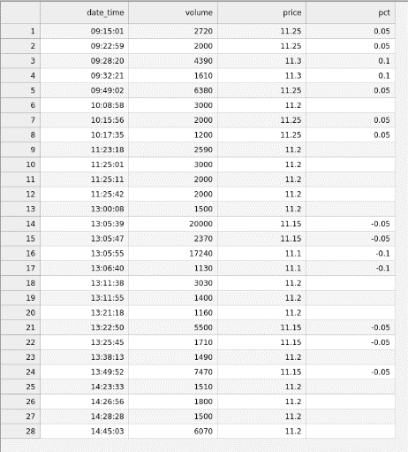
14:26:01 | 1,00 | 11.2
14:25:44 | 50 | 11.2
14:25:30 | 80 | 11.2
14:25:28 | 10 | 11.2
14:25:22 | 10 | 11.2
14:25:05 | 3,00 | 11.2
14:24:59 | 30 | 11.2
14:24:45 | 1,00 | 11.2
14:24:29 | 2,00 | 11.2
14:24:04 | 20 | 11.2
14:23:47 | 50 | 11.2
14:23:41 | 2,00 | 11.2
14:23:40 | 10 | 11.2
14:23:33 | 4,40 | 11.2
14:23:33 | 10,70 | 11.2
14:23:03 | 1,00 | 11.2
14:22:18 | 20 | 11.2
14:21:39 | 10 | 11.2
14:21:21 | 10 | 11.2
14:20:35 | 10 | 11.2
14:20:06 | 30 | 11.2
14:19:18 | 10 | 11.2
14:18:48 | 20 | 11.15 | -0.05
14:18:48 | 2,00 | 11.15 | -0.05
14:18:48 | 50 | 11.15 | -0.05
14:18:48 | 1,60 | 11.15 | -0.05
14:18:18 | 40 | 11.15 | -0.05
14:18:18 | 10 | 11.15 | -0.05
14:18:18 | 40 | 11.15 | -0.05
14:18:18 | 30 | 11.15 | -0.05
14:18:18 | 1,80 | 11.15 | -0.05
14:17:53 | 1,00 | 11.2
14:17:30 | 20 | 11.15 | -0.05
14:17:30 | 10 | 11.15 | -0.05
14:17:30 | 10 | 11.15 | -0.05
14:17:30 | 10 | 11.15 | -0.05
14:17:30 | 30 | 11.15 | -0.05
14:17:30 | 50 | 11.15 | -0.05
14:17:30 | 10 | 11.15 | -0.05
14:17:30 | 1,30 | 11.15 | -0.05
14:16:53 | 10 | 11.2
14:16:19 | 40 | 11.2
14:15:33 | 10 | 11.2
14:14:23 | 10 | 11.2
14:13:39 | 70 | 11.15 | -0.05
14:13:39 | 4,30 | 11.15 | -0.05
14:12:16 | 1,90 | 11.2
14:11:02 | 10 | 11.2
14:10:30 | 70 | 11.15 | -0.05
14:10:30 | 1,00 | 11.15 | -0.05
14:10:30 | 30 | 11.15 | -0.05
14:10:25 | 10 | 11.2
14:09:43 | 20 | 11.2
14:09:15 | 10 | 11.2
14:07:17 | 1,00 | 11.15 | -0.05
14:06:35 | 70 | 11.15 | -0.05
14:06:34 | 10 | 11.15 | -0.05
14:06:34 | 10 | 11.15 | -0.05
14:06:34 | 20 | 11.15 | -0.05
14:06:34 | 40 | 11.15 | -0.05
14:04:57 | 20 | 11.2
14:04:41 | 2,10 | 11.15 | -0.05
14:04:22 | 10 | 11.2
14:00:54 | 50 | 11.2
14:00:29 | 50 | 11.2
13:59:57 | 10 | 11.2
13:59:43 | 1,10 | 11.15 | -0.05
13:54:39 | 70 | 11.15 | -0.05
13:54:39 | 10 | 11.15 | -0.05
13:51:51 | 90 | 11.15 | -0.05
13:51:50 | 5,00 | 11.15 | -0.05
13:51:34 | 1,90 | 11.15 | -0.05
13:51:26 | 10 | 11.15 | -0.05
13:51:24 | 1,00 | 11.15 | -0.05
13:51:21 | 20 | 11.15 | -0.05
13:51:06 | 7,00 | 11.15 | -0.05
13:50:19 | 10 | 11.15 | -0.05
13:49:52 | 20 | 11.15 | -0.05
13:49:52 | 1,00 | 11.15 | -0.05
13:49:52 | 20 | 11.15 | -0.05
13:49:52 | 50 | 11.15 | -0.05
13:49:52 | 10 | 11.15 | -0.05
13:49:52 | 10 | 11.15 | -0.05
13:49:52 | 23,50 | 11.15 | -0.05
13:49:52 | 5,00 | 11.15 | -0.05
13:49:52 | 70 | 11.15 | -0.05
13:49:52 | 1,00 | 11.15 | -0.05
13:49:52 | 10 | 11.15 | -0.05
13:49:52 | 1,50 | 11.15 | -0.05
13:49:52 | 3,30 | 11.15 | -0.05
13:49:52 | 10 | 11.15 | -0.05
13:49:52 | 1,50 | 11.15 | -0.05
13:49:52 | 70 | 11.15 | -0.05
13:49:52 | 30 | 11.15 | -0.05
13:49:52 | 50 | 11.15 | -0.05
13:49:52 | 10,00 | 11.15 | -0.05
13:49:52 | 40 | 11.15 | -0.05
13:49:52 | 1,00 | 11.15 | -0.05
13:49:52 | 1,00 | 11.15 | -0.05
13:49:52 | 10 | 11.15 | -0.05
13:49:52 | 10 | 11.15 | -0.05
13:49:52 | 50 | 11.15 | -0.05
13:49:52 | 20,00 | 11.15 | -0.05
13:49:52 | 60 | 11.15 | -0.05
13:49:52 | 20 | 11.15 | -0.05
13:49:52 | 50 | 11.15 | -0.05
13:49:16 | 30 | 11.2
13:47:11 | 10 | 11.2
13:46:04 | 10 | 11.2
13:46:04 | 90 | 11.2
13:45:52 | 10 | 11.2
13:44:40 | 10 | 11.2
13:44:24 | 10 | 11.2
13:43:46 | 1,00 | 11.2
13:43:37 | 50 | 11.2
13:43:37 | 10 | 11.2
13:43:37 | 50 | 11.2
13:43:37 | 10 | 11.2
13:43:37 | 50 | 11.2
13:43:37 | 10 | 11.2
13:43:37 | 10 | 11.2
13:43:37 | 10 | 11.2
13:43:37 | 10 | 11.2
13:41:28 | 1,00 | 11.2
13:40:19 | 5,00 | 11.2
13:40:17 | 40 | 11.25 | 0.05
13:40:06 | 50 | 11.25 | 0.05
13:39:11 | 30 | 11.2
13:38:13 | 4,50 | 11.2
13:38:13 | 50 | 11.2
13:38:13 | 9,90 | 11.2
13:37:56 | 10 | 11.2
13:37:26 | 1,00 | 11.2
13:37:19 | 2,50 | 11.2
13:37:09 | 2,50 | 11.2
13:37:03 | 1,00 | 11.2
13:36:17 | 10 | 11.2
13:36:07 | 50 | 11.2
13:35:57 | 30 | 11.2
13:35:57 | 1,00 | 11.2
13:35:38 | 30 | 11.2
13:35:31 | 50 | 11.2
13:35:27 | 50 | 11.2
13:35:19 | 50 | 11.15 | -0.05
13:35:19 | 50 | 11.15 | -0.05
13:35:19 | 10 | 11.15 | -0.05
13:35:19 | 3,00 | 11.15 | -0.05
13:35:19 | 30 | 11.15 | -0.05
13:35:19 | 10 | 11.15 | -0.05
13:35:19 | 10 | 11.15 | -0.05
13:35:19 | 60 | 11.15 | -0.05
13:35:19 | 10 | 11.15 | -0.05
13:35:19 | 3,70 | 11.15 | -0.05
13:34:42 | 4,60 | 11.2
13:34:42 | 40 | 11.2
13:34:34 | 20 | 11.2
13:34:27 | 1,00 | 11.2
13:34:16 | 10 | 11.2
13:30:49 | 2,50 | 11.15 | -0.05
13:29:02 | 3,80 | 11.15 | -0.05
13:29:02 | 50 | 11.15 | -0.05
13:29:02 | 30 | 11.15 | -0.05
13:29:02 | 70 | 11.15 | -0.05
13:29:02 | 1,70 | 11.15 | -0.05
13:28:34 | 30 | 11.15 | -0.05
13:28:34 | 30 | 11.15 | -0.05
13:25:45 | 16,00 | 11.15 | -0.05
13:25:45 | 1,00 | 11.15 | -0.05
13:25:45 | 10 | 11.15 | -0.05
13:25:44 | 10 | 11.15 | -0.05
13:25:44 | 80 | 11.15 | -0.05
13:24:52 | 3,10 | 11.15 | -0.05
13:24:19 | 10,00 | 11.15 | -0.05
13:22:50 | 9,80 | 11.15 | -0.05
13:22:50 | 5,00 | 11.15 | -0.05
13:22:50 | 10 | 11.15 | -0.05
13:22:50 | 50 | 11.15 | -0.05
13:22:50 | 1,00 | 11.15 | -0.05
13:22:50 | 20 | 11.15 | -0.05
13:22:50 | 50 | 11.15 | -0.05
13:22:50 | 10,00 | 11.15 | -0.05
13:22:50 | 1,00 | 11.15 | -0.05
13:22:50 | 90 | 11.15 | -0.05
13:22:50 | 10 | 11.15 | -0.05
13:22:50 | 4,50 | 11.15 | -0.05
13:22:50 | 20 | 11.15 | -0.05
13:22:50 | 30 | 11.15 | -0.05
13:22:50 | 1,00 | 11.15 | -0.05
13:22:50 | 10 | 11.15 | -0.05
13:22:50 | 5,00 | 11.15 | -0.05
13:22:50 | 1,00 | 11.15 | -0.05
13:22:50 | 30 | 11.15 | -0.05
13:22:50 | 10 | 11.15 | -0.05
13:22:50 | 10 | 11.15 | -0.05
13:22:50 | 40 | 11.15 | -0.05
13:22:50 | 12,90 | 11.15 | -0.05
13:22:07 | 70 | 11.15 | -0.05
13:22:07 | 10 | 11.15 | -0.05
13:22:07 | 20 | 11.15 | -0.05
13:22:00 | 1,00 | 11.2
13:22:00 | 2,30 | 11.2
13:21:46 | 70 | 11.2
13:21:43 | 1,00 | 11.2
13:21:43 | 2,30 | 11.2
13:21:36 | 5,00 | 11.2
13:21:19 | 1,10 | 11.2
13:21:18 | 5,00 | 11.2
13:21:18 | 50 | 11.2
13:21:18 | 10 | 11.2
13:21:18 | 2,50 | 11.2
13:21:18 | 3,50 | 11.2
13:20:26 | 10 | 11.2
13:20:03 | 1,00 | 11.2
13:19:38 | 40 | 11.2
13:19:38 | 50 | 11.2
13:19:38 | 1,10 | 11.2
13:18:16 | 20 | 11.15 | -0.05
13:17:57 | 20 | 11.2
13:17:57 | 10 | 11.2
13:17:57 | 5,00 | 11.2
13:17:57 | 3,70 | 11.2
13:16:20 | 1,00 | 11.2
13:16:05 | 1,00 | 11.2
13:16:02 | 1,00 | 11.2
13:15:58 | 2,00 | 11.2
13:15:44 | 30 | 11.2
13:15:24 | 10 | 11.2
13:12:34 | 50 | 11.2
13:12:34 | 40 | 11.2
13:11:55 | 14,00 | 11.2
13:11:38 | 10,00 | 11.2
13:11:38 | 1,60 | 11.2
13:11:38 | 18,70 | 11.2
13:11:27 | 1,00 | 11.2
13:11:24 | 40 | 11.2
13:11:24 | 2,60 | 11.2
13:10:33 | 10 | 11.15 | -0.05
13:10:33 | 2,00 | 11.15 | -0.05
13:10:33 | 20 | 11.15 | -0.05
13:10:33 | 20 | 11.15 | -0.05
13:10:33 | 50 | 11.15 | -0.05
13:10:33 | 1,00 | 11.15 | -0.05
13:10:33 | 3,00 | 11.15 | -0.05
13:09:19 | 1,00 | 11.15 | -0.05
13:08:05 | 30 | 11.15 | -0.05
13:08:05 | 70 | 11.15 | -0.05
13:08:04 | 10 | 11.15 | -0.05
13:08:00 | 10 | 11.15 | -0.05
13:07:56 | 1,20 | 11.15 | -0.05
13:07:56 | 1,00 | 11.15 | -0.05
13:07:52 | 2,10 | 11.15 | -0.05
13:07:38 | 50 | 11.15 | -0.05
13:07:38 | 20 | 11.15 | -0.05
13:07:37 | 60 | 11.15 | -0.05
13:07:35 | 1,50 | 11.15 | -0.05
13:07:31 | 50 | 11.15 | -0.05
13:07:30 | 1,00 | 11.15 | -0.05
13:07:25 | 1,00 | 11.15 | -0.05
13:07:14 | 1,00 | 11.15 | -0.05
13:06:46 | 5,00 | 11.1 | -0.1
13:06:40 | 10,30 | 11.1 | -0.1
13:06:40 | 1,00 | 11.1 | -0.1
13:06:39 | 50 | 11.1 | -0.1
13:06:37 | 30 | 11.1 | -0.1
13:06:37 | 1,00 | 11.1 | -0.1
13:06:37 | 30 | 11.1 | -0.1
13:06:35 | 80 | 11.1 | -0.1
13:06:31 | 4,00 | 11.1 | -0.1
13:06:29 | 1,80 | 11.1 | -0.1
13:06:25 | 50 | 11.1 | -0.1
13:06:24 | 20 | 11.1 | -0.1
13:06:15 | 40 | 11.1 | -0.1
13:06:03 | 6,40 | 11.1 | -0.1
13:06:01 | 10 | 11.1 | -0.1
13:05:55 | 2,30 | 11.1 | -0.1
13:05:55 | 10 | 11.1 | -0.1
13:05:55 | 1,50 | 11.1 | -0.1
13:05:55 | 50 | 11.1 | -0.1
13:05:55 | 50 | 11.1 | -0.1
13:05:55 | 10 | 11.1 | -0.1
13:05:55 | 1,00 | 11.1 | -0.1
13:05:55 | 2,00 | 11.1 | -0.1
13:05:55 | 2,00 | 11.1 | -0.1
13:05:55 | 10 | 11.1 | -0.1
13:05:55 | 50 | 11.1 | -0.1
13:05:55 | 1,00 | 11.1 | -0.1
13:05:55 | 30,00 | 11.1 | -0.1
13:05:55 | 10 | 11.1 | -0.1
13:05:55 | 50 | 11.1 | -0.1
13:05:55 | 2,00 | 11.1 | -0.1
13:05:55 | 1,00 | 11.1 | -0.1
13:05:55 | 50 | 11.1 | -0.1
13:05:55 | 50 | 11.1 | -0.1
13:05:55 | 50 | 11.1 | -0.1
13:05:55 | 50 | 11.1 | -0.1
13:05:55 | 10 | 11.1 | -0.1
13:05:55 | 2,00 | 11.1 | -0.1
13:05:55 | 10 | 11.1 | -0.1
13:05:55 | 20 | 11.1 | -0.1
13:05:55 | 40 | 11.1 | -0.1
13:05:55 | 50 | 11.1 | -0.1
13:05:55 | 10 | 11.1 | -0.1
13:05:55 | 5,00 | 11.1 | -0.1
13:05:55 | 10 | 11.1 | -0.1
13:05:55 | 80 | 11.1 | -0.1
13:05:55 | 20 | 11.1 | -0.1
13:05:55 | 10 | 11.1 | -0.1
13:05:55 | 10 | 11.1 | -0.1
13:05:55 | 5,00 | 11.1 | -0.1
13:05:55 | 2,00 | 11.1 | -0.1
13:05:55 | 10 | 11.1 | -0.1
13:05:55 | 80 | 11.1 | -0.1
13:05:55 | 10,00 | 11.1 | -0.1
13:05:55 | 10 | 11.1 | -0.1
13:05:55 | 50 | 11.1 | -0.1
13:05:55 | 1,50 | 11.1 | -0.1
13:05:55 | 10 | 11.1 | -0.1
13:05:55 | 50 | 11.1 | -0.1
13:05:55 | 25,50 | 11.1 | -0.1
13:05:55 | 50 | 11.1 | -0.1
13:05:55 | 10 | 11.1 | -0.1
13:05:55 | 20 | 11.1 | -0.1
13:05:55 | 1,00 | 11.1 | -0.1
13:05:55 | 20 | 11.1 | -0.1
13:05:55 | 40 | 11.1 | -0.1
13:05:55 | 50 | 11.1 | -0.1
13:05:55 | 10 | 11.1 | -0.1
13:05:55 | 1,00 | 11.1 | -0.1
13:05:55 | 40,00 | 11.1 | -0.1
13:05:55 | 1,00 | 11.1 | -0.1
13:05:55 | 10 | 11.1 | -0.1
13:05:55 | 10 | 11.1 | -0.1
13:05:55 | 50 | 11.1 | -0.1
13:05:55 | 1,00 | 11.1 | -0.1
13:05:55 | 20 | 11.1 | -0.1
13:05:55 | 4,00 | 11.1 | -0.1
13:05:55 | 2,00 | 11.1 | -0.1
13:05:55 | 1,10 | 11.1 | -0.1
13:05:55 | 3,00 | 11.1 | -0.1
13:05:55 | 10 | 11.1 | -0.1
13:05:55 | 10,00 | 11.1 | -0.1
13:05:55 | 1,00 | 11.1 | -0.1
13:05:55 | 20 | 11.1 | -0.1
13:05:55 | 10 | 11.1 | -0.1
13:05:55 | 1,00 | 11.1 | -0.1
13:05:50 | 80 | 11.15 | -0.05
13:05:47 | 10 | 11.15 | -0.05
13:05:47 | 10,00 | 11.15 | -0.05
13:05:47 | 30 | 11.15 | -0.05
13:05:47 | 50 | 11.15 | -0.05
13:05:47 | 50 | 11.15 | -0.05
13:05:47 | 10 | 11.15 | -0.05
13:05:47 | 1,00 | 11.15 | -0.05
13:05:47 | 30 | 11.15 | -0.05
13:05:47 | 30 | 11.15 | -0.05
13:05:47 | 80 | 11.15 | -0.05
13:05:47 | 5,00 | 11.15 | -0.05
13:05:47 | 10 | 11.15 | -0.05
13:05:47 | 10 | 11.15 | -0.05
13:05:47 | 4,60 | 11.15 | -0.05
13:05:39 | 10,40 | 11.15 | -0.05
13:05:39 | 20 | 11.15 | -0.05
13:05:39 | 20 | 11.15 | -0.05
13:05:39 | 20 | 11.15 | -0.05
13:05:39 | 10 | 11.15 | -0.05
13:05:39 | 10 | 11.15 | -0.05
13:05:39 | 10 | 11.15 | -0.05
13:05:39 | 10 | 11.15 | -0.05
13:05:39 | 10 | 11.15 | -0.05
13:05:39 | 30 | 11.15 | -0.05
13:05:39 | 90 | 11.15 | -0.05
13:05:39 | 10 | 11.15 | -0.05
13:05:39 | 10 | 11.15 | -0.05
13:05:39 | 50 | 11.15 | -0.05
13:05:39 | 10 | 11.15 | -0.05
13:05:39 | 1,00 | 11.15 | -0.05
13:05:39 | 10 | 11.15 | -0.05
13:05:39 | 1,00 | 11.15 | -0.05
13:05:39 | 3,60 | 11.15 | -0.05
13:05:39 | 1,00 | 11.15 | -0.05
13:05:39 | 50 | 11.15 | -0.05
13:05:39 | 1,00 | 11.15 | -0.05
13:05:39 | 1,00 | 11.15 | -0.05
13:05:39 | 50,00 | 11.15 | -0.05
13:05:39 | 20 | 11.15 | -0.05
13:05:39 | 20,00 | 11.15 | -0.05
13:05:39 | 10 | 11.15 | -0.05
13:05:39 | 10 | 11.15 | -0.05
13:05:39 | 20 | 11.15 | -0.05
13:05:39 | 100,00 | 11.15 | -0.05
13:05:39 | 50 | 11.15 | -0.05
13:05:39 | 50 | 11.15 | -0.05
13:05:39 | 10 | 11.15 | -0.05
13:05:39 | 5,00 | 11.15 | -0.05
13:05:39 | 60 | 11.15 | -0.05
13:05:27 | 2,00 | 11.2
13:05:07 | 10 | 11.2
13:04:44 | 20 | 11.2
13:04:09 | 3,60 | 11.2
13:03:40 | 40 | 11.15 | -0.05
13:03:38 | 4,00 | 11.15 | -0.05
13:03:38 | 50 | 11.15 | -0.05
13:03:38 | 50 | 11.15 | -0.05
13:03:33 | 10 | 11.2
13:03:13 | 1,30 | 11.2
13:02:59 | 20 | 11.2
13:01:42 | 80 | 11.2
13:01:42 | 50 | 11.2
13:01:42 | 1,00 | 11.2
13:01:42 | 10 | 11.2
13:01:42 | 80 | 11.2
13:01:42 | 20 | 11.2
13:01:42 | 60 | 11.2
13:00:14 | 10 | 11.2
13:00:08 | 10 | 11.2
13:00:08 | 2,70 | 11.2
13:00:08 | 12,20 | 11.2
13:00:06 | 40 | 11.2
13:00:06 | 60 | 11.2
13:00:02 | 20 | 11.2
11:29:39 | 10 | 11.2
11:29:39 | 10 | 11.2
11:29:28 | 10 | 11.2
11:29:20 | 50 | 11.2
11:29:11 | 1,30 | 11.2
11:29:11 | 10 | 11.2
11:29:11 | 1,00 | 11.2
11:27:10 | 1,00 | 11.2
11:26:58 | 10 | 11.2
11:26:58 | 2,30 | 11.2
11:26:58 | 30 | 11.2
11:26:58 | 1,00 | 11.2
11:26:58 | 10 | 11.2
11:26:58 | 10 | 11.2
11:26:58 | 60 | 11.2
11:26:58 | 10 | 11.2
11:26:58 | 50 | 11.2
11:26:58 | 10 | 11.2
11:26:58 | 2,80 | 11.2
11:26:48 | 2,00 | 11.2
11:26:14 | 20 | 11.2
11:26:14 | 50 | 11.2
11:26:14 | 70 | 11.2
11:26:14 | 60 | 11.2
11:26:14 | 20 | 11.2
11:25:56 | 2,80 | 11.2
11:25:56 | 50 | 11.2
11:25:56 | 70 | 11.2
11:25:53 | 2,00 | 11.2
11:25:53 | 3,00 | 11.2
11:25:42 | 2,00 | 11.2
11:25:42 | 1,00 | 11.2
11:25:42 | 1,00 | 11.2
11:25:42 | 10 | 11.2
11:25:42 | 1,00 | 11.2
11:25:42 | 10 | 11.2
11:25:42 | 20 | 11.2
11:25:42 | 5,00 | 11.2
11:25:42 | 2,00 | 11.2
11:25:42 | 2,00 | 11.2
11:25:42 | 10 | 11.2
11:25:42 | 2,00 | 11.2
11:25:42 | 1,00 | 11.2
11:25:42 | 20 | 11.2
11:25:42 | 50 | 11.2
11:25:42 | 50 | 11.2
11:25:42 | 10 | 11.2
11:25:42 | 10 | 11.2
11:25:42 | 10 | 11.2
11:25:42 | 30 | 11.2
11:25:42 | 70 | 11.2
11:25:40 | 2,30 | 11.2
11:25:40 | 50 | 11.2
11:25:40 | 30 | 11.2
11:25:40 | 6,90 | 11.2
11:25:11 | 1,50 | 11.2
11:25:11 | 10,00 | 11.2
11:25:11 | 8,50 | 11.2
11:25:01 | 50 | 11.2
11:25:01 | 50 | 11.2
11:25:01 | 10 | 11.2
11:25:01 | 10 | 11.2
11:25:01 | 2,80 | 11.2
11:25:01 | 30 | 11.2
11:25:01 | 1,00 | 11.2
11:25:01 | 30 | 11.2
11:25:01 | 3,00 | 11.2
11:25:01 | 60 | 11.2
11:25:01 | 10 | 11.2
11:25:01 | 1,00 | 11.2
11:25:01 | 40 | 11.2
11:25:01 | 10 | 11.2
11:25:01 | 10 | 11.2
11:25:01 | 1,00 | 11.2
11:25:01 | 2,00 | 11.2
11:25:01 | 4,70 | 11.2
11:25:01 | 50 | 11.2
11:25:01 | 10,00 | 11.2
11:25:01 | 10 | 11.2
11:25:01 | 10 | 11.2
11:25:01 | 10 | 11.2
11:25:01 | 50 | 11.2
11:25:01 | 10 | 11.2
11:24:46 | 1,50 | 11.2
11:24:46 | 1,00 | 11.2
11:24:46 | 30 | 11.2
11:24:46 | 10 | 11.2
11:24:46 | 10 | 11.2
11:24:46 | 50 | 11.2
11:23:47 | 10 | 11.2
11:23:47 | 10 | 11.2
11:23:47 | 10 | 11.2
11:23:26 | 20 | 11.2
11:23:19 | 10 | 11.2
11:23:19 | 3,00 | 11.2
11:23:19 | 1,00 | 11.2
11:23:19 | 1,70 | 11.2
11:23:19 | 10 | 11.2
11:23:19 | 3,20 | 11.2
11:23:18 | 1,00 | 11.2
11:23:18 | 3,00 | 11.2
11:23:18 | 1,00 | 11.2
11:23:18 | 1,00 | 11.2
11:23:18 | 10 | 11.2
11:23:18 | 50 | 11.2
11:23:18 | 70 | 11.2
11:23:18 | 10 | 11.2
11:23:18 | 10,00 | 11.2
11:23:18 | 10 | 11.2
11:23:18 | 20 | 11.2
11:23:18 | 4,50 | 11.2
11:23:18 | 3,70 | 11.2
11:22:23 | 10 | 11.25 | 0.05
11:20:57 | 50 | 11.2
11:19:11 | 3,80 | 11.2
11:19:11 | 1,20 | 11.2
11:18:26 | 20 | 11.25 | 0.05
11:18:15 | 10 | 11.2
11:16:03 | 1,50 | 11.25 | 0.05
11:15:14 | 20 | 11.2
11:14:46 | 10 | 11.2
11:14:28 | 10 | 11.2
11:14:21 | 2,50 | 11.2
11:14:17 | 1,50 | 11.2
11:14:06 | 10 | 11.2
11:11:22 | 2,00 | 11.2
11:09:46 | 1,00 | 11.2
11:09:07 | 40 | 11.2
11:08:21 | 20 | 11.2
11:08:20 | 4,80 | 11.25 | 0.05
11:08:20 | 20 | 11.25 | 0.05
11:07:51 | 10 | 11.25 | 0.05
11:07:34 | 5,00 | 11.25 | 0.05
11:07:15 | 10 | 11.25 | 0.05
11:04:54 | 40 | 11.25 | 0.05
11:04:39 | 20 | 11.25 | 0.05
11:02:29 | 1,20 | 11.25 | 0.05
11:00:06 | 30 | 11.2
10:58:50 | 50 | 11.2
10:58:49 | 30 | 11.2
10:58:38 | 10 | 11.2
10:55:26 | 10 | 11.2
10:54:55 | 40 | 11.25 | 0.05
10:54:33 | 50 | 11.25 | 0.05
10:54:09 | 90 | 11.25 | 0.05
10:54:09 | 70 | 11.25 | 0.05
10:53:27 | 50 | 11.25 | 0.05
10:53:13 | 80 | 11.25 | 0.05
10:53:12 | 80 | 11.25 | 0.05
10:53:03 | 80 | 11.25 | 0.05
10:52:30 | 2,00 | 11.25 | 0.05
10:51:50 | 50 | 11.25 | 0.05
10:49:52 | 1,00 | 11.25 | 0.05
10:48:04 | 1,00 | 11.25 | 0.05
10:47:51 | 50 | 11.25 | 0.05
10:44:41 | 50 | 11.25 | 0.05
10:41:25 | 5,00 | 11.25 | 0.05
10:41:13 | 2,00 | 11.25 | 0.05
10:40:11 | 2,00 | 11.25 | 0.05
10:39:41 | 10 | 11.2
10:39:03 | 9,00 | 11.2
10:39:02 | 5,00 | 11.2
10:38:41 | 1,50 | 11.2
10:38:03 | 1,00 | 11.25 | 0.05
10:34:15 | 40 | 11.25 | 0.05
10:32:35 | 8,80 | 11.25 | 0.05
10:32:05 | 80 | 11.25 | 0.05
10:32:05 | 30 | 11.25 | 0.05
10:32:05 | 60 | 11.25 | 0.05
10:31:55 | 2,30 | 11.25 | 0.05
10:31:55 | 10 | 11.25 | 0.05
10:31:55 | 10 | 11.25 | 0.05
10:31:55 | 50 | 11.25 | 0.05
10:30:39 | 50 | 11.25 | 0.05
10:30:39 | 10 | 11.25 | 0.05
10:30:39 | 80 | 11.25 | 0.05
10:30:39 | 60 | 11.25 | 0.05
10:28:10 | 1,40 | 11.25 | 0.05
10:28:10 | 60 | 11.25 | 0.05
10:25:31 | 30 | 11.25 | 0.05
10:22:14 | 1,40 | 11.25 | 0.05
10:22:14 | 60 | 11.25 | 0.05
10:21:33 | 20 | 11.25 | 0.05
10:21:33 | 10 | 11.25 | 0.05
10:21:17 | 70 | 11.25 | 0.05
10:21:17 | 80 | 11.25 | 0.05
10:21:17 | 80 | 11.25 | 0.05
10:21:17 | 80 | 11.25 | 0.05
10:21:17 | 90 | 11.25 | 0.05
10:20:10 | 1,00 | 11.3 | 0.1
10:19:52 | 1,00 | 11.3 | 0.1
10:19:04 | 1,40 | 11.25 | 0.05
10:19:04 | 20 | 11.25 | 0.05
10:19:04 | 40 | 11.25 | 0.05
10:18:07 | 10 | 11.25 | 0.05
10:18:07 | 90 | 11.25 | 0.05
10:17:35 | 7,10 | 11.25 | 0.05
10:17:35 | 2,30 | 11.25 | 0.05
10:17:35 | 10 | 11.25 | 0.05
10:17:35 | 80 | 11.25 | 0.05
10:17:35 | 80 | 11.25 | 0.05
10:17:35 | 90 | 11.25 | 0.05
10:16:05 | 50 | 11.25 | 0.05
10:15:56 | 3,90 | 11.25 | 0.05
10:15:56 | 1,00 | 11.25 | 0.05
10:15:56 | 6,00 | 11.25 | 0.05
10:15:56 | 3,00 | 11.25 | 0.05
10:15:56 | 20 | 11.25 | 0.05
10:15:56 | 1,00 | 11.25 | 0.05
10:15:56 | 70 | 11.25 | 0.05
10:15:56 | 30 | 11.25 | 0.05
10:15:56 | 10 | 11.25 | 0.05
10:15:56 | 3,80 | 11.25 | 0.05
10:15:33 | 10 | 11.3 | 0.1
10:12:37 | 10 | 11.3 | 0.1
10:12:22 | 80 | 11.3 | 0.1
10:12:14 | 10 | 11.3 | 0.1
10:09:27 | 10 | 11.3 | 0.1
10:09:14 | 40 | 11.25 | 0.05
10:09:14 | 80 | 11.25 | 0.05
10:09:00 | 1,00 | 11.25 | 0.05
10:08:58 | 27,70 | 11.2
10:08:58 | 10 | 11.2
10:08:58 | 2,20 | 11.2
10:08:32 | 50 | 11.25 | 0.05
10:08:15 | 20 | 11.25 | 0.05
10:07:59 | 50 | 11.25 | 0.05
10:07:56 | 10 | 11.25 | 0.05
10:07:23 | 60 | 11.25 | 0.05
10:07:22 | 2,00 | 11.25 | 0.05
10:07:10 | 4,30 | 11.25 | 0.05
10:07:10 | 1,00 | 11.25 | 0.05
10:07:10 | 4,70 | 11.25 | 0.05
10:07:09 | 3,00 | 11.25 | 0.05
10:07:08 | 10 | 11.25 | 0.05
10:06:49 | 10,00 | 11.25 | 0.05
10:06:35 | 8,00 | 11.25 | 0.05
10:06:13 | 2,00 | 11.25 | 0.05
10:05:50 | 3,00 | 11.25 | 0.05
10:04:57 | 80 | 11.25 | 0.05
10:04:49 | 80 | 11.25 | 0.05
10:04:21 | 50 | 11.25 | 0.05
10:02:42 | 10 | 11.25 | 0.05
10:02:41 | 10 | 11.25 | 0.05
10:02:35 | 50 | 11.25 | 0.05
10:01:53 | 40 | 11.25 | 0.05
10:01:28 | 20 | 11.25 | 0.05
10:00:53 | 50 | 11.25 | 0.05
9:58:25 | 50 | 11.25 | 0.05
9:57:59 | 40 | 11.25 | 0.05
9:57:27 | 10 | 11.25 | 0.05
9:51:28 | 80 | 11.2
9:51:28 | 5,00 | 11.2
9:51:28 | 4,00 | 11.2
9:51:28 | 20 | 11.2
9:51:08 | 10 | 11.25 | 0.05
9:51:00 | 10 | 11.25 | 0.05
9:50:41 | 20 | 11.25 | 0.05
9:50:37 | 30 | 11.2
9:50:19 | 10 | 11.25 | 0.05
9:49:02 | 80 | 11.25 | 0.05
9:49:02 | 80 | 11.25 | 0.05
9:49:02 | 50 | 11.25 | 0.05
9:49:02 | 10 | 11.25 | 0.05
9:49:02 | 1,00 | 11.25 | 0.05
9:49:02 | 80 | 11.25 | 0.05
9:49:02 | 30 | 11.25 | 0.05
9:49:02 | 3,00 | 11.25 | 0.05
9:49:02 | 80 | 11.25 | 0.05
9:49:02 | 1,00 | 11.25 | 0.05
9:49:02 | 20 | 11.25 | 0.05
9:49:02 | 5,50 | 11.25 | 0.05
9:49:02 | 50 | 11.25 | 0.05
9:49:02 | 9,00 | 11.25 | 0.05
9:49:02 | 16,00 | 11.25 | 0.05
9:49:02 | 4,40 | 11.25 | 0.05
9:49:02 | 20 | 11.25 | 0.05
9:49:02 | 18,90 | 11.25 | 0.05
9:48:35 | 5,00 | 11.25 | 0.05
9:48:14 | 20 | 11.25 | 0.05
9:46:23 | 20 | 11.25 | 0.05
9:45:49 | 50 | 11.25 | 0.05
9:42:21 | 2,00 | 11.25 | 0.05
9:40:32 | 20 | 11.25 | 0.05
9:36:06 | 1,00 | 11.25 | 0.05
9:34:25 | 2,00 | 11.25 | 0.05
9:34:25 | 2,00 | 11.25 | 0.05
9:34:25 | 10 | 11.25 | 0.05
9:34:25 | 30 | 11.25 | 0.05
9:34:25 | 10 | 11.25 | 0.05
9:34:25 | 10 | 11.25 | 0.05
9:34:25 | 5,40 | 11.25 | 0.05
9:33:59 | 2,00 | 11.3 | 0.1
9:33:42 | 4,00 | 11.3 | 0.1
9:33:42 | 1,00 | 11.3 | 0.1
9:33:28 | 5,00 | 11.3 | 0.1
9:32:51 | 90 | 11.3 | 0.1
9:32:21 | 5,00 | 11.3 | 0.1
9:32:21 | 20 | 11.3 | 0.1
9:32:21 | 10,00 | 11.3 | 0.1
9:32:21 | 90 | 11.3 | 0.1
9:31:03 | 10 | 11.3 | 0.1
9:30:42 | 1,00 | 11.3 | 0.1
9:29:56 | 3,00 | 11.3 | 0.1
9:29:56 | 80 | 11.3 | 0.1
9:29:00 | 10 | 11.3 | 0.1
9:28:50 | 50 | 11.3 | 0.1
9:28:35 | 10 | 11.3 | 0.1
9:28:20 | 10,30 | 11.3 | 0.1
9:28:20 | 1,00 | 11.3 | 0.1
9:28:20 | 5,00 | 11.3 | 0.1
9:28:20 | 6,80 | 11.3 | 0.1
9:28:20 | 5,00 | 11.3 | 0.1
9:28:20 | 10 | 11.3 | 0.1
9:28:20 | 10 | 11.3 | 0.1
9:28:20 | 1,00 | 11.3 | 0.1
9:28:20 | 14,60 | 11.3 | 0.1
9:27:38 | 10 | 11.3 | 0.1
9:27:25 | 1,50 | 11.25 | 0.05
9:27:24 | 20 | 11.3 | 0.1
9:26:58 | 20 | 11.3 | 0.1
9:26:07 | 3,10 | 11.25 | 0.05
9:26:07 | 10 | 11.25 | 0.05
9:26:06 | 1,80 | 11.25 | 0.05
9:26:06 | 20 | 11.25 | 0.05
9:25:57 | 1,00 | 11.25 | 0.05
9:25:46 | 10,00 | 11.25 | 0.05
9:25:35 | 1,00 | 11.25 | 0.05
9:25:29 | 20 | 11.25 | 0.05
9:25:20 | 2,00 | 11.25 | 0.05
9:24:47 | 1,00 | 11.25 | 0.05
9:24:10 | 10 | 11.25 | 0.05
9:23:31 | 50 | 11.25 | 0.05
9:23:31 | 4,00 | 11.25 | 0.05
9:23:00 | 10 | 11.25 | 0.05
9:22:59 | 90 | 11.25 | 0.05
9:22:59 | 10 | 11.25 | 0.05
9:22:59 | 5,30 | 11.25 | 0.05
9:22:59 | 5,00 | 11.25 | 0.05
9:22:59 | 1,00 | 11.25 | 0.05
9:22:59 | 7,70 | 11.25 | 0.05
9:21:56 | 5,00 | 11.25 | 0.05
9:21:36 | 50 | 11.25 | 0.05
9:20:30 | 2,00 | 11.3 | 0.1
9:20:17 | 2,90 | 11.3 | 0.1
9:20:17 | 1,00 | 11.3 | 0.1
9:20:17 | 1,10 | 11.3 | 0.1
9:20:00 | 1,70 | 11.3 | 0.1
9:20:00 | 1,00 | 11.3 | 0.1
9:20:00 | 30 | 11.3 | 0.1
9:19:37 | 6,80 | 11.25 | 0.05
9:19:37 | 20 | 11.25 | 0.05
9:17:26 | 20 | 11.2
9:17:02 | 4,30 | 11.2
9:17:02 | 10 | 11.2
9:17:02 | 10 | 11.2
9:17:02 | 30 | 11.2
9:17:02 | 10 | 11.2
9:17:02 | 40 | 11.2
9:17:02 | 10 | 11.2
9:17:02 | 10 | 11.2
9:17:02 | 2,30 | 11.25 | 0.05
9:16:51 | 2,00 | 11.25 | 0.05
9:16:51 | 50 | 11.25 | 0.05
9:16:51 | 10 | 11.25 | 0.05
9:16:51 | 1,30 | 11.25 | 0.05
9:16:51 | 50 | 11.25 | 0.05
9:16:51 | 10 | 11.25 | 0.05
9:16:51 | 50 | 11.25 | 0.05
9:15:54 | 5,00 | 11.25 | 0.05
9:15:01 | 27,20 | 11.25 | 0.05

1-4
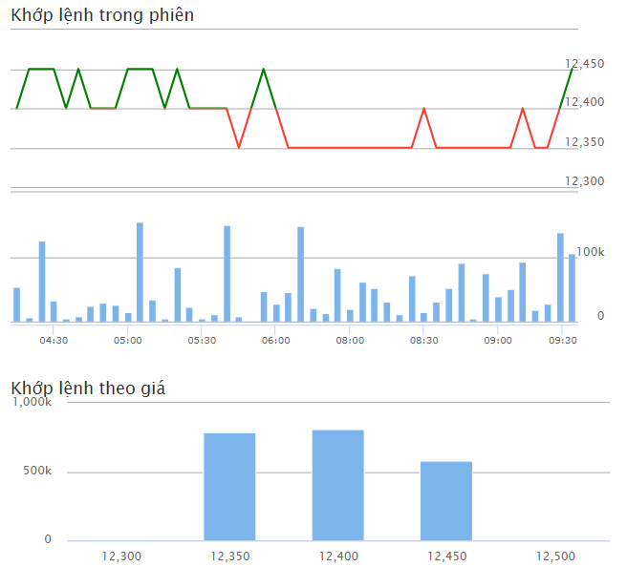
9:45:01 | 12,45050 (0.4%) | 105,300 | 2,176,800 | 4.84%
9:29:51 | 12,4000 (0%) | 500 | 2,071,500 | 0.02%
9:29:51 | 12,4000 (0%) | 1,000 | 2,071,000 | 0.05%
9:29:51 | 12,4000 (0%) | 8,500 | 2,070,000 | 0.39%
9:29:13 | 12,4000 (0%) | 1,500 | 2,061,500 | 0.07%
9:29:13 | 12,4000 (0%) | 500 | 2,060,000 | 0.02%
9:29:05 | 12,4000 (0%) | 1,500 | 2,059,500 | 0.07%
9:29:05 | 12,4000 (0%) | 500 | 2,058,000 | 0.02%
9:29:05 | 12,4000 (0%) | 20,000 | 2,057,500 | 0.92%
9:29:05 | 12,4000 (0%) | 5,000 | 2,037,500 | 0.23%
9:29:05 | 12,4000 (0%) | 100 | 2,032,500 | 0.00%
9:29:05 | 12,4000 (0%) | 2,000 | 2,032,400 | 0.09%
9:29:05 | 12,4000 (0%) | 100 | 2,030,400 | 0.00%
9:29:05 | 12,4000 (0%) | 10,000 | 2,030,300 | 0.46%
9:29:05 | 12,4000 (0%) | 8,400 | 2,020,300 | 0.39%
9:29:05 | 12,4000 (0%) | 1,900 | 2,011,900 | 0.09%
9:29:05 | 12,4000 (0%) | 500 | 2,010,000 | 0.02%
9:28:19 | 12,350-50 (-0.4%) | 10,300 | 2,009,500 | 0.51%
9:28:19 | 12,350-50 (-0.4%) | 300 | 1,999,200 | 0.01%
9:28:19 | 12,350-50 (-0.4%) | 2,000 | 1,998,900 | 0.10%
9:28:19 | 12,350-50 (-0.4%) | 100 | 1,996,900 | 0.00%
9:28:19 | 12,350-50 (-0.4%) | 100 | 1,996,800 | 0.00%
9:28:19 | 12,350-50 (-0.4%) | 1,000 | 1,996,700 | 0.05%
9:28:19 | 12,350-50 (-0.4%) | 5,000 | 1,995,700 | 0.25%
9:28:19 | 12,350-50 (-0.4%) | 100 | 1,990,700 | 0.00%
9:28:19 | 12,350-50 (-0.4%) | 500 | 1,990,600 | 0.02%
9:28:19 | 12,350-50 (-0.4%) | 1,000 | 1,990,100 | 0.05%
9:28:19 | 12,350-50 (-0.4%) | 1,000 | 1,989,100 | 0.05%
9:28:04 | 12,4000 (0%) | 49,500 | 1,988,100 | 2.46%
9:28:04 | 12,4000 (0%) | 500 | 1,938,600 | 0.02%

29-3
8:45:00 | 12,400-100 (-0.8%) | 80,000 | 2,109,800 | 3.79%
8:29:19 | 12,400-100 (-0.8%) | 400 | 2,029,800 | 0.02%
8:29:16 | 12,450-50 (-0.4%) | 8,500 | 2,029,400 | 0.40%
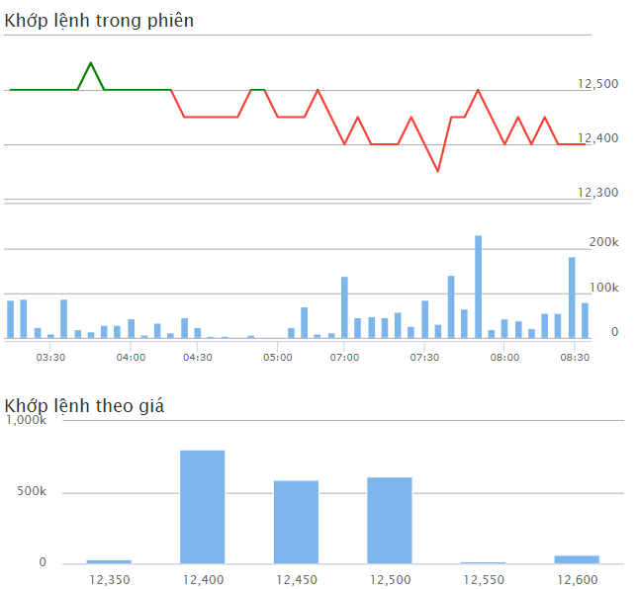
8:28:58 | 12,400-100 (-0.8%) | 100 | 2,020,900 | 0.00%
8:28:56 | 12,400-100 (-0.8%) | 500 | 2,020,800 | 0.02%
8:28:47 | 12,400-100 (-0.8%) | 100 | 2,020,300 | 0.00%
8:28:43 | 12,400-100 (-0.8%) | 500 | 2,020,200 | 0.02%
8:28:17 | 12,400-100 (-0.8%) | 100 | 2,019,700 | 0.00%
8:28:17 | 12,400-100 (-0.8%) | 1,800 | 2,019,600 | 0.09%
8:28:11 | 12,400-100 (-0.8%) | 200 | 2,017,800 | 0.01%
8:28:11 | 12,400-100 (-0.8%) | 200 | 2,017,600 | 0.01%
8:28:01 | 12,450-50 (-0.4%) | 1,000 | 2,017,400 | 0.05%
8:27:44 | 12,400-100 (-0.8%) | 800 | 2,016,400 | 0.04%
8:27:44 | 12,400-100 (-0.8%) | 200 | 2,015,600 | 0.01%
8:27:25 | 12,400-100 (-0.8%) | 6,800 | 2,015,400 | 0.32%
8:27:21 | 12,400-100 (-0.8%) | 10,000 | 2,008,600 | 0.50%
8:27:17 | 12,400-100 (-0.8%) | 1,000 | 1,998,600 | 0.05%
8:26:50 | 12,350-150 (-1.2%) | 300 | 1,997,600 | 0.01%
8:26:50 | 12,350-150 (-1.2%) | 500 | 1,997,300 | 0.02%
8:26:50 | 12,350-150 (-1.2%) | 500 | 1,996,800 | 0.02%
8:26:50 | 12,350-150 (-1.2%) | 200 | 1,996,300 | 0.01%
8:26:50 | 12,350-150 (-1.2%) | 200 | 1,996,100 | 0.01%
8:26:50 | 12,350-150 (-1.2%) | 1,000 | 1,995,900 | 0.05%
8:26:50 | 12,350-150 (-1.2%) | 200 | 1,994,900 | 0.01%
8:26:50 | 12,350-150 (-1.2%) | 100 | 1,994,700 | 0.00%
8:26:50 | 12,350-150 (-1.2%) | 1,200 | 1,994,600 | 0.06%
8:26:50 | 12,350-150 (-1.2%) | 100 | 1,993,400 | 0.00%
8:26:50 | 12,350-150 (-1.2%) | 5,000 | 1,993,300 | 0.25%
8:26:50 | 12,350-150 (-1.2%) | 1,000 | 1,988,300 | 0.05%
8:26:50 | 12,350-150 (-1.2%) | 500 | 1,987,300 | 0.02%
8:26:50 | 12,350-150 (-1.2%) | 2,000 | 1,986,800 | 0.10%
8:26:50 | 12,350-150 (-1.2%) | 2,000 | 1,984,800 | 0.10%
8:26:50 | 12,350-150 (-1.2%) | 500 | 1,982,800 | 0.03%
8:26:50 | 12,350-150 (-1.2%) | 2,000 | 1,982,300 | 0.10%
8:26:50 | 12,350-150 (-1.2%) | 1,000 | 1,980,300 | 0.05%
8:26:50 | 12,350-150 (-1.2%) | 1,000 | 1,979,300 | 0.05%
8:26:50 | 12,350-150 (-1.2%) | 300 | 1,978,300 | 0.02%
8:26:50 | 12,350-150 (-1.2%) | 100 | 1,978,000 | 0.01%
8:26:50 | 12,350-150 (-1.2%) | 2,000 | 1,977,900 | 0.10%
8:26:50 | 12,350-150 (-1.2%) | 1,300 | 1,975,900 | 0.07%
8:26:50 | 12,350-150 (-1.2%) | 1,000 | 1,974,600 | 0.05%
8:26:50 | 12,350-150 (-1.2%) | 100 | 1,973,600 | 0.01%
8:26:50 | 12,400-100 (-0.8%) | 20,000 | 1,973,500 | 1.01%
8:26:50 | 12,400-100 (-0.8%) | 10,000 | 1,953,500 | 0.50%
8:26:50 | 12,400-100 (-0.8%) | 500 | 1,943,500 | 0.03%

28-3
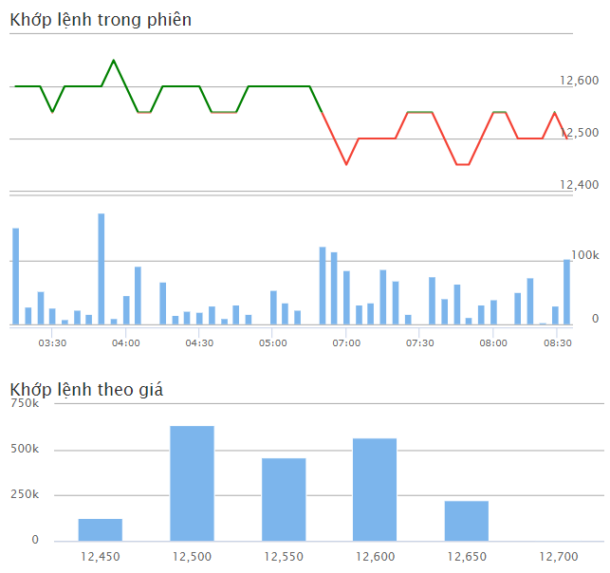
8:45:00 | 12,500-50 (-0.4%) | 102,400 | 2,021,200 | 5.07%
8:29:50 | 12,5500 (0%) | 700 | 1,918,800 | 0.03%
8:29:50 | 12,5500 (0%) | 500 | 1,918,100 | 0.02%
8:29:50 | 12,5500 (0%) | 500 | 1,917,600 | 0.02%
8:29:50 | 12,5500 (0%) | 2,000 | 1,917,100 | 0.10%
8:29:50 | 12,5500 (0%) | 800 | 1,915,100 | 0.04%
8:29:50 | 12,5500 (0%) | 5,000 | 1,914,300 | 0.25%
8:29:50 | 12,5500 (0%) | 500 | 1,909,300 | 0.02%
Cashflow:
- 12.6 - (ATO)
- 12.5 - (ATC)
- 12.4
-
8:29:46 | 12,5500 (0%) | 200 | 1,908,800 | 0.01%
8:29:44 | 12,5500 (0%) | 2,000 | 1,908,600 | 0.10%
8:29:27 | 12,5500 (0%) | 100 | 1,906,600 | 0.00%
8:29:07 | 12,5500 (0%) | 1,000 | 1,906,500 | 0.05%
8:28:59 | 12,500-50 (-0.4%) | 300 | 1,905,500 | 0.01%
8:28:59 | 12,500-50 (-0.4%) | 200 | 1,905,200 | 0.01%
8:28:40 | 12,5500 (0%) | 1,200 | 1,905,000 | 0.06%
8:28:40 | 12,5500 (0%) | 800 | 1,903,800 | 0.04%
8:28:26 | 12,500-50 (-0.4%) | 700 | 1,903,000 | 0.04%
8:28:24 | 12,500-50 (-0.4%) | 2,000 | 1,902,300 | 0.11%
8:28:23 | 12,500-50 (-0.4%) | 2,000 | 1,900,300 | 0.11%
8:28:12 | 12,500-50 (-0.4%) | 100 | 1,898,300 | 0.01%
8:28:12 | 12,500-50 (-0.4%) | 1,900 | 1,898,200 | 0.10%
8:28:01 | 12,500-50 (-0.4%) | 500 | 1,896,300 | 0.03%
8:28:01 | 12,500-50 (-0.4%) | 500 | 1,895,800 | 0.03%
8:27:42 | 12,500-50 (-0.4%) | 200 | 1,895,300 | 0.01%
8:26:43 | 12,500-50 (-0.4%) | 2,000 | 1,895,100 | 0.11%
8:26:17 | 12,500-50 (-0.4%) | 600 | 1,893,100 | 0.03%
8:25:31 | 12,500-50 (-0.4%) | 400 | 1,892,500 | 0.02%
8:25:20 | 12,500-50 (-0.4%) | 2,000 | 1,892,100 | 0.11%
8:24:35 | 12,500-50 (-0.4%) | 100 | 1,890,100 | 0.01%
8:24:25 | 12,500-50 (-0.4%) | 100 | 1,890,000 | 0.01%
8:23:39 | 12,500-50 (-0.4%) | 100 | 1,889,900 | 0.01%
8:23:26 | 12,500-50 (-0.4%) | 200 | 1,889,800 | 0.01%
8:22:50 | 12,5500 (0%) | 200 | 1,889,600 | 0.01%
8:20:37 | 12,5500 (0%) | 1,200 | 1,889,400 | 0.06%
8:20:13 | 12,500-50 (-0.4%) | 200 | 1,888,200 | 0.01%
8:20:13 | 12,500-50 (-0.4%) | 400 | 1,888,000 | 0.02%
8:20:13 | 12,500-50 (-0.4%) | 1,000 | 1,887,600 | 0.05%
8:20:04 | 12,500-50 (-0.4%) | 500 | 1,886,600 | 0.03%
8:19:20 | 12,500-50 (-0.4%) | 300 | 1,886,100 | 0.02%
8:19:20 | 12,500-50 (-0.4%) | 500 | 1,885,800 | 0.03%
8:19:20 | 12,500-50 (-0.4%) | 100 | 1,885,300 | 0.01%
8:19:20 | 12,500-50 (-0.4%) | 300 | 1,885,200 | 0.02%
8:19:20 | 12,500-50 (-0.4%) | 3,000 | 1,884,900 | 0.16%
8:19:20 | 12,500-50 (-0.4%) | 200 | 1,881,900 | 0.01%
8:19:20 | 12,500-50 (-0.4%) | 3,000 | 1,881,700 | 0.16%
8:19:20 | 12,500-50 (-0.4%) | 700 | 1,878,700 | 0.04%
8:19:04 | 12,500-50 (-0.4%) | 2,000 | 1,878,000 | 0.11%
8:18:09 | 12,500-50 (-0.4%) | 2,400 | 1,876,000 | 0.13%
8:17:50 | 12,5500 (0%) | 400 | 1,873,600 | 0.02%
8:17:50 | 12,5500 (0%) | 100 | 1,873,200 | 0.01%
8:16:54 | 12,5500 (0%) | 29,900 | 1,873,100 | 1.59%
8:16:54 | 12,5500 (0%) | 2,500 | 1,843,200 | 0.13%
8:16:54 | 12,5500 (0%) | 100 | 1,840,700 | 0.01%
8:16:54 | 12,5500 (0%) | 4,000 | 1,840,600 | 0.21%
8:16:54 | 12,5500 (0%) | 100 | 1,836,600 | 0.01%
8:16:54 | 12,5500 (0%) | 500 | 1,836,500 | 0.03%
8:16:54 | 12,5500 (0%) | 100 | 1,836,000 | 0.01%
8:16:54 | 12,5500 (0%) | 500 | 1,835,900 | 0.03%
8:16:54 | 12,5500 (0%) | 3,000 | 1,835,400 | 0.16%
8:16:54 | 12,5500 (0%) | 9,300 | 1,832,400 | 0.50%

27-3
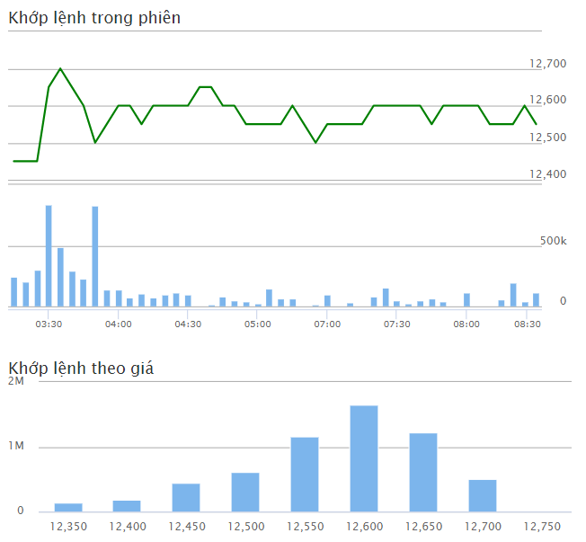
8:45:00 | 12,550300 (2.45%) | 115,900 | 5,910,000 | 1.96%
8:29:48 | 12,600350 (2.86%) | 1,300 | 5,794,100 | 0.02%
8:29:45 | 12,600350 (2.86%) | 200 | 5,792,800 | 0.00%
8:29:38 | 12,600350 (2.86%) | 100 | 5,792,600 | 0.00%
8:29:38 | 12,600350 (2.86%) | 1,000 | 5,792,500 | 0.02%
8:29:38 | 12,600350 (2.86%) | 500 | 5,791,500 | 0.01%
8:29:38 | 12,600350 (2.86%) | 200 | 5,791,000 | 0.00%
Cashflow:
Trade with large volumn at 12.25 - 12.2
-->forming Troughs
8:29:31 | 12,600350 (2.86%) | 200 | 5,790,800 | 0.00%
8:29:30 | 12,600350 (2.86%) | 200 | 5,790,600 | 0.00%
8:29:19 | 12,600350 (2.86%) | 100 | 5,790,400 | 0.00%
8:29:19 | 12,600350 (2.86%) | 300 | 5,790,300 | 0.01%
8:29:19 | 12,600350 (2.86%) | 200 | 5,790,000 | 0.00%
8:28:31 | 12,600350 (2.86%) | 300 | 5,789,800 | 0.01%
8:28:31 | 12,600350 (2.86%) | 200 | 5,789,500 | 0.00%
8:28:13 | 12,600350 (2.86%) | 200 | 5,789,300 | 0.00%
8:28:12 | 12,550300 (2.45%) | 100 | 5,789,100 | 0.00%
8:27:35 | 12,550300 (2.45%) | 2,000 | 5,789,000 | 0.03%
8:27:35 | 12,550300 (2.45%) | 20,000 | 5,787,000 | 0.35%
8:27:35 | 12,550300 (2.45%) | 2,000 | 5,767,000 | 0.03%
8:27:35 | 12,550300 (2.45%) | 1,000 | 5,765,000 | 0.02%
8:26:56 | 12,550300 (2.45%) | 300 | 5,764,000 | 0.01%
8:26:51 | 12,550300 (2.45%) | 1,000 | 5,763,700 | 0.02%
8:26:03 | 12,550300 (2.45%) | 1,700 | 5,762,700 | 0.03%
8:26:03 | 12,550300 (2.45%) | 3,000 | 5,761,000 | 0.05%
8:26:03 | 12,550300 (2.45%) | 500 | 5,758,000 | 0.01%
8:26:03 | 12,550300 (2.45%) | 100 | 5,757,500 | 0.00%
8:26:03 | 12,550300 (2.45%) | 500 | 5,757,400 | 0.01%
8:26:03 | 12,550300 (2.45%) | 200 | 5,756,900 | 0.00%
8:25:39 | 12,600350 (2.86%) | 100 | 5,756,700 | 0.00%
8:25:39 | 12,550300 (2.45%) | 100 | 5,756,600 | 0.00%
8:25:39 | 12,550300 (2.45%) | 100 | 5,756,500 | 0.00%
8:25:01 | 12,550300 (2.45%) | 300 | 5,756,400 | 0.01%
8:25:01 | 12,550300 (2.45%) | 200 | 5,756,100 | 0.00%
8:24:42 | 12,550300 (2.45%) | 500 | 5,755,900 | 0.01%
8:24:42 | 12,550300 (2.45%) | 200 | 5,755,400 | 0.00%
8:24:31 | 12,550300 (2.45%) | 1,800 | 5,755,200 | 0.03%
8:24:31 | 12,550300 (2.45%) | 1,200 | 5,753,400 | 0.02%
8:24:28 | 12,550300 (2.45%) | 100 | 5,752,200 | 0.00%
8:24:23 | 12,550300 (2.45%) | 14,000 | 5,752,100 | 0.24%
8:23:57 | 12,550300 (2.45%) | 100 | 5,738,100 | 0.00%
8:23:46 | 12,550300 (2.45%) | 400 | 5,738,000 | 0.01%
8:23:46 | 12,550300 (2.45%) | 200 | 5,737,600 | 0.00%
8:23:46 | 12,550300 (2.45%) | 300 | 5,737,400 | 0.01%
8:23:46 | 12,550300 (2.45%) | 400 | 5,737,100 | 0.01%
8:23:46 | 12,550300 (2.45%) | 1,000 | 5,736,700 | 0.02%
8:23:46 | 12,550300 (2.45%) | 400 | 5,735,700 | 0.01%
8:23:46 | 12,550300 (2.45%) | 4,000 | 5,735,300 | 0.07%
8:23:46 | 12,550300 (2.45%) | 300 | 5,731,300 | 0.01%
8:23:46 | 12,550300 (2.45%) | 200 | 5,731,000 | 0.00%
8:23:46 | 12,550300 (2.45%) | 100 | 5,730,800 | 0.00%
8:23:46 | 12,550300 (2.45%) | 200 | 5,730,700 | 0.00%
8:23:46 | 12,550300 (2.45%) | 100 | 5,730,500 | 0.00%
8:23:46 | 12,550300 (2.45%) | 300 | 5,730,400 | 0.01%
8:23:46 | 12,550300 (2.45%) | 1,000 | 5,730,100 | 0.02%
8:23:46 | 12,550300 (2.45%) | 1,300 | 5,729,100 | 0.02%
8:23:46 | 12,550300 (2.45%) | 100 | 5,727,800 | 0.00%
8:23:46 | 12,550300 (2.45%) | 500 | 5,727,700 | 0.01%
8:23:46 | 12,550300 (2.45%) | 500 | 5,727,200 | 0.01%
8:23:46 | 12,550300 (2.45%) | 100 | 5,726,700 | 0.00%
8:23:46 | 12,550300 (2.45%) | 1,000 | 5,726,600 | 0.02%

26-3
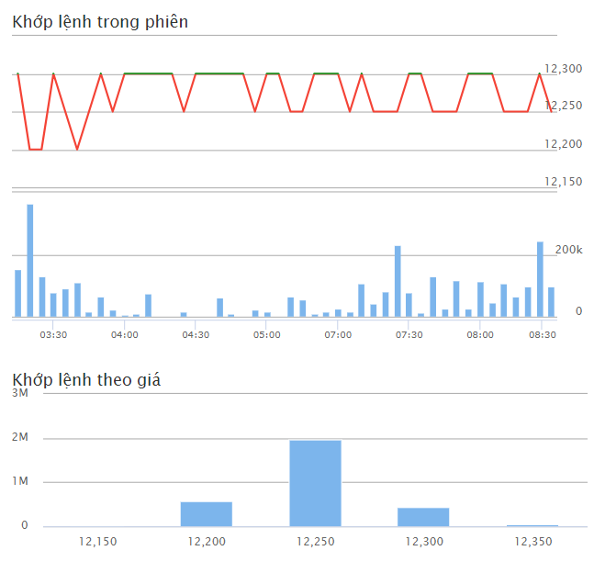
8:45:01 | 12,250-50 (-0.41%) | 99,000 | 3,059,300 | 3.24%
8:29:49 | 12,3000 (0%) | 1,000 | 2,960,300 | 0.03%
8:29:30 | 12,3000 (0%) | 100 | 2,959,300 | 0.00%
8:29:13 | 12,250-50 (-0.41%) | 1,000 | 2,959,200 | 0.03%
8:29:13 | 12,250-50 (-0.41%) | 200 | 2,958,200 | 0.01%
8:29:12 | 12,250-50 (-0.41%) | 100 | 2,958,000 | 0.00%
8:29:02 | 12,250-50 (-0.41%) | 500 | 2,957,900 | 0.02%
8:28:59 | 12,250-50 (-0.41%) | 100 | 2,957,400 | 0.00%
8:28:59 | 12,250-50 (-0.41%) | 2,000 | 2,957,300 | 0.07%
8:28:59 | 12,250-50 (-0.41%) | 7,900 | 2,955,300 | 0.26%
8:28:58 | 12,250-50 (-0.41%) | 1,600 | 2,947,400 | 0.05%
8:28:55 | 12,250-50 (-0.41%) | 20,000 | 2,945,800 | 0.65%
8:28:52 | 12,250-50 (-0.41%) | 1,000 | 2,925,800 | 0.03%
Cashflow:
Trade with large volumn at 12.25 - 12.2
-->forming Troughs
8:28:48 | 12,250-50 (-0.41%) | 500 | 2,924,800 | 0.02%
8:28:44 | 12,250-50 (-0.41%) | 2,000 | 2,924,300 | 0.07%
8:28:44 | 12,250-50 (-0.41%) | 1,000 | 2,922,300 | 0.03%
8:28:42 | 12,250-50 (-0.41%) | 3,300 | 2,921,300 | 0.11%
8:28:42 | 12,250-50 (-0.41%) | 12,700 | 2,918,000 | 0.43%
8:28:42 | 12,250-50 (-0.41%) | 1,000 | 2,905,300 | 0.03%
8:28:42 | 12,250-50 (-0.41%) | 6,300 | 2,904,300 | 0.22%
8:28:41 | 12,250-50 (-0.41%) | 1,000 | 2,898,000 | 0.03%
8:28:39 | 12,250-50 (-0.41%) | 1,000 | 2,897,000 | 0.03%
8:28:37 | 12,250-50 (-0.41%) | 100 | 2,896,000 | 0.00%
8:28:33 | 12,250-50 (-0.41%) | 200 | 2,895,900 | 0.01%
8:28:31 | 12,250-50 (-0.41%) | 100 | 2,895,700 | 0.00%
8:28:31 | 12,250-50 (-0.41%) | 10,000 | 2,895,600 | 0.34%
8:28:26 | 12,250-50 (-0.41%) | 10,000 | 2,885,600 | 0.34%
8:28:15 | 12,250-50 (-0.41%) | 2,000 | 2,875,600 | 0.07%
8:28:00 | 12,250-50 (-0.41%) | 1,000 | 2,873,600 | 0.03%
8:27:53 | 12,250-50 (-0.41%) | 6,000 | 2,872,600
8:27:53 | 12,250-50 (-0.41%) | 5,800 | 2,866,600 | 0.20%
8:27:53 | 12,250-50 (-0.41%) | 100 | 2,860,800 | 0.00%
8:27:53 | 12,250-50 (-0.41%) | 100 | 2,860,700 | 0.00%
8:27:53 | 12,250-50 (-0.41%) | 200 | 2,860,600 | 0.01%
8:27:53 | 12,250-50 (-0.41%) | 100 | 2,860,400 | 0.00%
8:27:53 | 12,250-50 (-0.41%) | 200 | 2,860,300 | 0.01%
8:27:53 | 12,250-50 (-0.41%) | 600 | 2,860,100 | 0.02%
8:27:53 | 12,250-50 (-0.41%) | 500 | 2,859,500 | 0.02%
8:27:53 | 12,250-50 (-0.41%) | 1,000 | 2,859,000 | 0.03%
8:27:53 | 12,250-50 (-0.41%) | 1,000 | 2,858,000 | 0.03%
8:27:53 | 12,250-50 (-0.41%) | 2,700 | 2,857,000 | 0.09%
8:27:49 | 12,250-50 (-0.41%) | 6,400 | 2,854,300 | 0.22%
8:27:42 | 12,250-50 (-0.41%) | 900 | 2,847,900 | 0.03%
8:27:42 | 12,250-50 (-0.41%) | 2,000 | 2,847,000 | 0.07%
8:27:42 | 12,250-50 (-0.41%) | 500 | 2,845,000
8:27:42 | 12,250-50 (-0.41%) | 200 | 2,844,500 | 0.01%
8:27:42 | 12,250-50 (-0.41%) | 500 | 2,844,300 | 0.02%
8:27:42 | 12,250-50 (-0.41%) | 500 | 2,843,800 | 0.02%
8:27:42 | 12,250-50 (-0.41%) | 1,200 | 2,843,300 | 0.04%
8:27:42 | 12,250-50 (-0.41%) | 44,200 | 2,842,100 | 1.55%
8:27:15 | 12,250-50 (-0.41%) | 10,000 | 2,797,900 | 0.35%
8:27:00 | 12,250-50 (-0.41%) | 5,000 | 2,787,900 | 0.18%
8:26:21 | 12,3000 (0%) | 1,900 | 2,782,900 | 0.07%
8:26:09 | 12,3000 (0%) | 400 | 2,781,000 | 0.01%
8:25:57 | 12,3000 (0%) | 100 | 2,780,600 | 0.00%
8:25:42 | 12,250-50 (-0.41%) | 13,000 | 2,780,500 | 0.46%
8:25:36 | 12,3000 (0%) | 200 | 2,767,500 | 0.01%
8:25:28 | 12,250-50 (-0.41%) | 27,800 | 2,767,300 | 0.98%
8:25:28 | 12,250-50 (-0.41%) | 700 | 2,739,500 | 0.02%
8:25:28 | 12,250-50 (-0.41%) | 300 | 2,738,800 | 0.01%

25-3
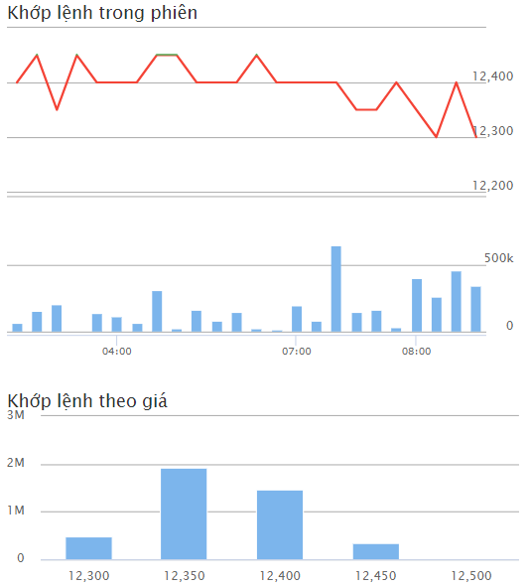
8:45:01 | 12,300-150 (-1.2%) | 344,700 | 4,234,600 | 8.14%
8:29:30 | 12,400-50 (-0.4%) | 100 | 3,889,900 | 0.00%
8:29:28 | 12,350-100 (-0.8%) | 200 | 3,889,800 | 0.00%
8:29:28 | 12,350-100 (-0.8%) | 2,000 | 3,889,600 | 0.05%
8:29:28 | 12,350-100 (-0.8%) | 5,000 | 3,887,600 | 0.12%
8:29:28 | 12,350-100 (-0.8%) | 200 | 3,882,600 | 0.00%
8:29:28 | 12,350-100 (-0.8%) | 2,000 | 3,882,400 | 0.05%
8:29:28 | 12,350-100 (-0.8%) | 1,000 | 3,880,400 | 0.02%
8:29:28 | 12,350-100 (-0.8%) | 4,400 | 3,879,400 | 0.10%
8:29:27 | 12,350-100 (-0.8%) | 8,900 | 3,875,000 | 0.21%
8:29:27 | 12,350-100 (-0.8%) | 1,000 | 3,866,100 | 0.02%
8:29:19 | 12,350-100 (-0.8%) | 500 | 3,865,100 | 0.01%
8:29:16 | 12,350-100 (-0.8%) | 3,000 | 3,864,600 | 0.07%
Cashflow:
Trade with large volumn at 12.3-12.35
8:29:13 | 12,350-100 (-0.8%) | 10,000 | 3,861,600 | 0.24%
8:29:10 | 12,300-150 (-1.2%) | 200 | 3,851,600 | 0.00%
8:29:10 | 12,300-150 (-1.2%) | 800 | 3,851,400 | 0.02%
8:29:03 | 12,350-100 (-0.8%) | 500 | 3,850,600 | 0.01%
8:28:57 | 12,350-100 (-0.8%) | 2,400 | 3,850,100 | 0.06%
8:28:49 | 12,350-100 (-0.8%) | 10,000 | 3,847,700 | 0.26%
8:28:48 | 12,350-100 (-0.8%) | 5,000 | 3,837,700 | 0.13%
8:28:47 | 12,350-100 (-0.8%) | 2,000 | 3,832,700 | 0.05%
8:28:36 | 12,350-100 (-0.8%) | 200 | 3,830,700 | 0.01%
8:28:36 | 12,350-100 (-0.8%) | 600 | 3,830,500 | 0.02%
8:28:26 | 12,350-100 (-0.8%) | 500 | 3,829,900 | 0.01%
8:28:24 | 12,350-100 (-0.8%) | 2,000 | 3,829,400 | 0.05%
8:28:24 | 12,350-100 (-0.8%) | 100 | 3,827,400 | 0.00%
8:28:23 | 12,350-100 (-0.8%) | 200 | 3,827,300 | 0.01%
8:28:20 | 12,350-100 (-0.8%) | 3,000 | 3,827,100 | 0.08%
8:28:13 | 12,350-100 (-0.8%) | 4,000 | 3,824,100 | 0.10%
8:28:12 | 12,350-100 (-0.8%) | 1,100 | 3,820,100 | 0.03%

